1.daļa
Rīgas domes Izglītības, kultūras un sporta departamenta atklāta konkursa "Aprīkojuma piegāde Rīgas Klasiskās ģimnāzijai, Rīgas Zolitūdes ģimnāzijai un Rīgas Angļu ģimnāzijai" 2.pielikums 1.daļas "Aprīkojuma piegāde Rīgas Klasiskajai ģimnāzijai" tehniskā specifikācija un pretendenta tehniskā un finanšu piedāvājuma forma Piegādes un uzstādīšanas vieta - Rīgas Klasiskās ģimnāzijas piebūve Rīgā, Purvciema ielā 38
Nr.p.k. | Kods | Mēbeles, iekārtas nosaukums | Attēls | Mērvienība | Pasūtītāja apraksts/prasības | Pretendenta apraksts/tehniskais piedāvājums | Skaits | Cena EURO bez PVN | Cena kopā EURO bez PVN
1 | P38_2.1. | Biroja galds ar atvilktņu bloku | 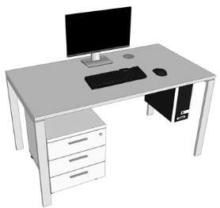 | 1400x800xH750mm | Darba galda virsma no 25mm laminētas KSP ar HPL pārklājumu, 2.0mm biezs atbilstoša dekora ABS apmalojums pa virsmas perimetru, kājas un rāmis zem galda virsmas - metāla kvadrātcaurule 50x20 mm ar TIG metinājumu, šuvēm jābūt gludām, kāju nosegpanelis. Galds aprīkots ar kabeļu kanālu un izvadu darba virsmā, augstuma regulējošās kājiņas. Virsma stiprinās ievērojot 10 mm distanci no vertikālajiem atbalsta rāmjiem. Zem virsmas stiprināts procesora turētājs 2001, pelēks 35-PJ190. Atvilktņu bloks no LKSP - korpuss 18mm, virsma LKSP 25 mm, slēdzams, uz riteņiem, 2.0mm biezs atbilstoša dekora ABS apmalojums visām redzamajām malām. Atvilktņu bloks ar trim atvilktnēm, augšējais fasāžu augstums 100mm+/-10mm, apakšējās fasādes augstums 415mm+/- 10mm. Atvilktņu bloks ir paredzēts montēt ar ekscentriskā tipa savilcēm. Savilču muciņu vietām ir jābūt nosegtām ar atbilstošu furnitūru. Paredzēt centrālo atslēgu slēdzamu no priekšas. Atvilktņu mehānismi - pilnā izvilkuma tandēma vadotnes ar metāla atvilkņu sānmalām un bremzi. Krāsu dekoru saskaņot projekta realizācijas gaitā. Atvilktņu bloks balstās uz četriem melniem ritentiņiem (d50mm) ar ekscentrisku vertikālo stiprinājuma asi, attiecībā pret riteņa centru. Priekšējie riteņi aprīkoti ar bremzēm. Furnitūra: rokturis Skava 322409, (Cinka sakausējums,krāsa:nerūsējošs tērauds, izmērs 28.5 x 205 x 15.8mm,urbumu starpcentru attālums 160mm) vai analogs. |  | 1
2 | P38_2.7 | 4-vietīgie skolēnu galdi | 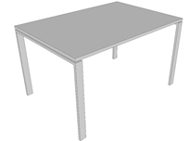 | 1300x900xH750mm | Darba galds no 25mm laminēta KSP ar HPL pārklājumu ar 2mm ABS malu apdari, kājas un rāmis zem galda virsmas - metāla kvadrātcaurule 50x20 mm, ar TIG metinājumu, šuvēm jābūt gludām, rāmis pārklāts ar pulverkrāsojumu Ral 9006, augstuma regulējošās kājiņas 15 mm ar grīdu saudzējošiem ieliktņiem. Virsma stiprinās ievērojot 10 mm distanci no vertikālajiem atbalsta rāmjiem. Krāsu dekoru saskaņot projekta realizācijas gaitā. |  | 6
3 | P38_3.3. | Biroja krēsls | 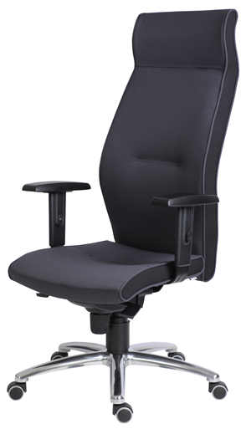 | 700x700xH1160/1260mm | Darba krēsls ar paaugstinātu atzveltni galvas balstam, uz riteņiem ar sinhronizētās regulēšanas mehānismu, kas paredzēts 24/7 ilgai darba dienai. Krēsla atzveltnes unn sēdītes sānos dekoratīvas nošuves, kas rada 3D vizuālo efektu. Sinhronizēta - dinamiskā sēdēšana. Atzveltne audums Xtreme, toni saskaņot ar Pasūtītāju. Izturība pret nodilumu 100 000 cikli pēc Martindeila skalas. Uzliesmojuma klase: BSEN Klase 1.M1.Visas mehānisma regulēšanas sastāvdaļas atrodas alumīnija mehānisma sānos, tādējādi regulēšana ir viegla un ērta. Gan sēdeklis, gan atzveltne regulējas sinhronizēti, lai sekotu sēdētāja kustībām pareizos leņķos, ar fiksēšanas iespējām 5 pozīcijās. Mehānisms nodrošina plūstošu atzveltnes pretspiediena regulēšanu 50-135 kg ķermeņa svara robežās ( 3) antišokmehānisms. Sēdeklim ir mehānisms, kas regulē sēdekļa dziļumu. Sēdeklis ir nedaudz izliekts ar ergonomisku dizainu, pildīts ar poliuretāna putām, pārklāts ar tekstilu , kas nodrošina komfortablu sēdēšanu neatkarīgi no sēdētāja auguma, kā arī novērš nevēlamu spiedienu uz kāju apakšstilbiem. Up&Down funkcija regulē atzveltnes augstumu. Piecu staru pamatne diam.68cm, izgatavota no metāla. Riteņi cietai grīdas virsmai pārklāti ar gumiju. Roku balsti ar regulējamu augstumu un poliuretāna pārklājumu. Ražots ES. Krēslam paredzēt garantijas laiku - 5 (pieci) gadi. |  | 1
4 | P38_3.6. | 3-vietīgi rindu krēsli | 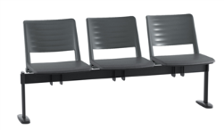 | 1550x580xH810mm | Rindu krēsls - trīsvietīgs, mugurdaļa un sēdīte - plastikāta, kājas un rāmis no metāla kavdrātveida caurules pārklāta ar pulverkrāsojumu. Korpuss izgatavots no tērauda cauruļveida rāmja un kājas, caurules izmērs 30x15x2mm. Tonis – melns. Kāju galus nosedz neslīdošas poliuretāna uzlikas - vienotas formas krēsla sēdīte un muguriņa, izgatavota no poliuretāna. Mugura vidusdaļā ar atkāpi no sēdes malas. Muguriņas aizmugurējā daļā ergonomiska noapaļota ribveda reljefa virsma. Sēdītes un muguriņas toni saskaņot ar Pasūtītāju. Krēslam paredzēt garantijas laiku - 5 (pieci) gadi. |  | 5
5 | P38_3.1. | Skolotāja krēsls | 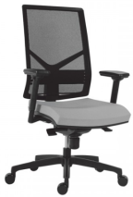 | 680x680xH1080/1160mm | Darba krēsls ar ritentiņiem un sinhronizētās regulēšanas mehānismu. Sinhronizēta - dinamiskā sēdēšana. Sieta atzveltne, auduma tonis - melns. Visas mehānisma regulēšanas sastāvdaļas atrodas alumīnija mehānisma sānos, tādējādi regulēšana ir viegla un ērta. Gan sēdeklis, gan atzveltne regulējas sinhronizēti, lai sekotu sēdētāja kustībām pareizos leņķos, ar fiksēšanas iespējām 5 pozīcijās . Mehānisms nodrošina plūstošu atzveltnes pretspiediena regulēšanu 50-135 kg ķermeņa svara robežās ( 3) antišok mehānisms. Sēdeklim ir mehānisms, kas regulē sēdekļa dziļumu. Sēdeklis ir nedaudz izliekts ar ergonomisku dizainu, pildīts ar poliuretāna putām, pārklāts ar tekstilu , kas nodrošina komfortablu sēdēšanu neatkarīgi no sēdētāja auguma, kā arī novērš nevēlamu spiedienu uz kāju apakšstilbiem. Up & Down funkcija – regulē atzveltnes augstumu. Izturība pret nodilumu 50 000 cikli pēc Martindeila skalas. Piecu staru pamatne, izgatavota no metāla , nodrošina labu stabilitāti pret apgāšanos. Riteņi cietām vai mīkstām grīdu virsmām. Roku balsti regulējamu augstumu.Krēslam paredzēt garantijas laiku - 5 (pieci) gadi. |  | 3
6 | P38_3.4. | Skolēnu krēsls | 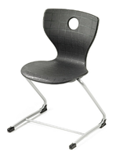 | 520x545xH825mm | Krēsls ar fiksētu augstumu DIN EN 1729. Sēdeklis (sēdīte un atzveltne) ir izgatavots no vienlaidus polipropilēna, plastmasas vai kompozītmateriāla, bez šuvēm un savienojumiem, ar gludiem, noapaļotiem stūriem un malām. Sēdekļa virsma ir neslīdoša, ar nelielu reljefu ērtākai sēdēšanai ar ergonomisku izliekumu un gludiem, noapaļotiem stūriem un malām. Atzveltne - ergonomisks izliekums, noapaļotas malas un stūri. Sēdīte ar dubultsienu, izgatavota no strukturēta polipropilēna, patīkamai sēdešanai kā ar gaisa spilvenu un roktura caurumu. Sēdītes platums: vismaz 400 mm un augstums ne mazāk kā 460mm. Kopējais krēsla augstums ne mazāk kā 810mm. Krēsla rāmis no metāla, caurules diametrs vismaz 22 mm, caurules metāla biezums ne mazāks kā 1.5 mm. Paredzēt iespēju izvēlēties no 5 krāsu toņiem. Krēsla kājas izgatavotas no ergonomiski liektas caurules. Krēsla kājas aprīkotas ar plastikāta uzlikām, kas pasargā grīdu no skrāpēšanās. Krēslam paredzēt garantijas laiku - 5 (pieci) gadi. |  | 24
7 | P38_1.2. | Skapis ar durvīm /plaukti |  | 900x430xH2040mm | Dokumentu skapis ar 2 durvīm no LKSP, korpuss 18mm, virsmas 25mm. Skapim ir paredzēti 4 iekšējie plaukti. Skapi ir paredzēts montēt ar ekscentriskā tipa savilcēm. Savilču muciņu vietām ir jābūt nosegtām ar atbilstošu furnitūru. Mugursienai muciņas iestrādāt uz ārpusi, lai no priekšas tās nav redzamas. Skapim paredzēt plauktus ar maināmu starpplauktu attālumu ar soli 64mm. Urbumiem ir jābūt pa visu sānu. Eņģes ar 2 integrētiem bremzes amortizatoriem viras kausiņā. Viras ar klusās aizvēršanas sistēmu, kas nodrošina, ka mēbeļu durvis aizveras bez piepūles un klusi, neatkarīgi no tā cik spēcīgi tās aizcērt (piemēram, Blum). Skapim paredzēt regulējamas kājiņas ar grīdu saudzējošiem, augstumā regulējamiem ieliktņiem. Skapim ir paredzēta slēdzene. Visām detaļām ir jābūt aplīmētām ar ABS maliņu dekora tonī. Fasādes, sānu priekša un plauktu priekšas - aplīmēt ar 2mm ABS, augšas un vidējās virsmas sānus aplīmēt ar 0,6mm biezu ABS. Melamīna maliņa netiek pieļauta. Furnitūra: rokturis Skava 322409,(Cinka sakausējums,krāsa:nerūsējošs tērauds, izmērs 28.5 x 205 x 15.8mm,urbumu starpcentru attālums 160mm) vai analogs. |  | 2
8 | P38_1.12. | Mantu glabāšanas skapīši (392 vietām) | 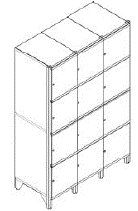 | 1 sekcija ar 4 durvīm (400x2150x540mm) | 4-durvju metāla nodalījuma skapis (kolonna) personīgo mantu uzglabāšanai ir izgatavots no izturīga 1,2 mm bieza tērauda loksnēm, kas pārklāts ar pulverkrāsu pēc RAL kataloga. Skapja durvīs ir ventilācijas atveres un etiķešu turētāji. Komplektācijā ietilpst individuāla slēdzene ar divām atslēgām, regulējamas kājas(20-45mm), perforēta skapja pamatne, ventilācijas reste, pakaramie āķi, Pulverkrāsotās virsmas ir izturīgas (arī skrāpējumizturīgas). Cenu uzrādīt vienai sekcijai ar 4 durvīm. |  | 98
9 | P38_5.2. | Apsardzes lete | 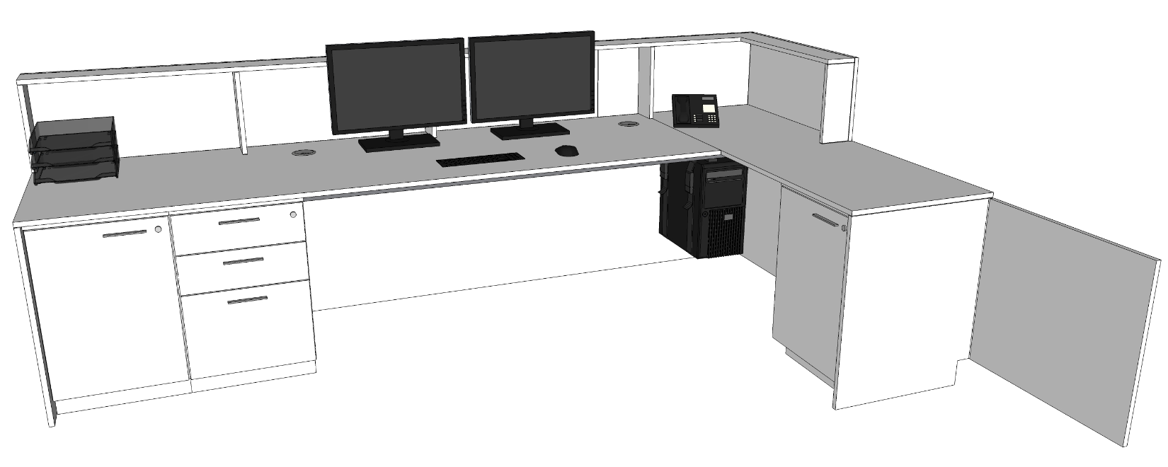 | Skat pielikumā rasējumu. Izmēru precizēt projekta gaitā | Apsardzes lete. LKSP aplīmēts ar HPL (augstspiediena lamināts), virsmas 25mm, frontālās un sānu malas 18mm. Malas apstrādātas ar 2mm ABS. Metāla balsti un rāmis zem virsmām 25x25mm. Atvilktņu bloks uz cokola, ar trīs atvilktnēm, divu augšējo fasāžu augstums 150mm, apakšējās fasādes augstums 220mm. Paredzēta centrālā atslēga slēdzama no priekšas. Atvilktņu mehānismi - pilnā izvilkuma tandēma vadotnes ar metāla atvilkņu sānmalām un bremzi. Letes galos zem virsmas atrodas skapīši ar vienu iekšējo plauktu 18mm biezumā. Letes galā stiprinātas durtiņas. Rokturis skava 322409, cinka sakausējums, ar starpurbuma attālumu 160 mm. Zem virsmas stiprināts horizontāls metāla vadu turētājs un vietu divām vadu lūkām. Kājas un rāmis zem galda virsmas - metāla kvadrātcaurule 40x40 mm, pārklāta ar pulverkrāsojumu. Procesora turētājs: 35-PJ1390 . Cokols 150mm augsts, nerūsējošā tērauda imitācija. Zem galda virsmas vadu kanālos iemontēti - 2 kabeļu kanālā stiprināmi rozešu bloki, izmērs 366x45x44mm, alumīnija korpuss ar rozetēm melnā krāsā, nokomplektēts ar: 3x 230V Schuko elektrības rozetēm, ar GST18i3 rozeti (F) un GST18i3 spraudni (M) savienojumam, ar 2m garu GST18i3 pagarinātāju un stiprinājumiem. Furnitūra: rokturis Skava 322409,(Cinka sakausējums,krāsa:nerūsējošs tērauds, izmērs 28.5 x 205 x 15.8mm,urbumu starpcentru attālums 160mm) vai analogs.Cokols - PVC ar ALU pārklājumu (H=100mm). Krāsu dekoru saskaņot projekta realizācijas gaitā. Detalizētu mēbeles projektu pirms ražošanas saskaņot ar Pasūtītāju, kā arī pirms ražošanas veikt telpu uzmērīšanu. |  | 1
10 | P38_5.1. | Garderobes lete | 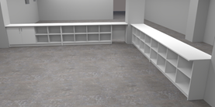 | Skat pielikumā rasējumu. Izmēru precizēt projekta gaitā | Garderobes lete. LKSP aplīmēts ar HPL (augstspiediena lamināts), virsmas 25 mm, frontālās un sānu malas 25 mm. Malas apstrādātas ar 2mm ABS. Sadalīts šūnās, katrai šūnai viens iekšējais plaukts. Papildus daļa ar divām durvīm, slēdzama ar vienu iekšējo plauktu. Plauktu biezums 18mm. Leti ir paredzēts montēt ar ekscentriskā tipa savilcēm. Savilču muciņu vietām ir jābūt nosegtām ar atbilstošu furnitūru. Mugursienai muciņas iestrādāt uz ārpusi, lai no priekšas tās nav redzamas. Letes galā stiprinātas durtiņas ar atlokāmu plauktu. Cokols 150mm augsts, nerūsējošā tērauda imitācija. Letei paredzēt regulējamas metāla kājiņas. Visām detaļām ir jābūt aplīmētām ar ABS malu dekora tonī. Sānu priekša un plauktu priekšas - aplīmēt ar 2mm ABS, augšas un vidējās virsmas sānus aplīmēt ar 0,6mm biezu ABS. Melamīna maliņa netiek pieļauta. Cokols 150mm augsts, nerūsējošā tērauda imitācija. Krāsu dekoru saskaņot projekta realizācijas gaitā. Detalizētu mēbeles projektu pirms ražošanas saskaņosim ar Pasūtītāju, kā arī pirms ražošanas veiksim telpu uzmērīšanu. |  | 1
11 | P38_6.3. | Mobīls demonstrāciju velkmes skapis uz riteņiem | 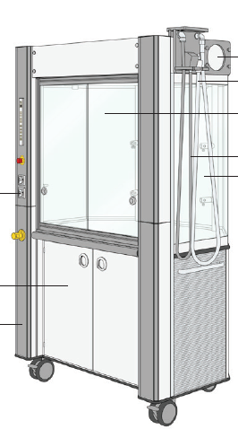 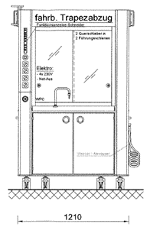 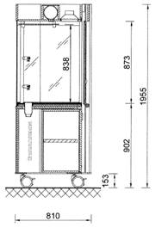 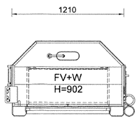 | 1200x810x910xH1955mm Iekšēja darba zona: ne mazāka par 1170x675x860mm. | Demonstrāciju velkmes skapis uz riteņiem Konstrukcija un forma: velkmes skapim jābūt uz riteņiem, tā, lai to varētu pārvietot pa telpu. Ventilācijas pieslēgumam jābūt lokanam ar garumu vismaz 3 metri. Velkmes skapja formai jābūt trapecei, jo šāda forma ir ērtāka skolotāju un studentu komunikācijas un eksperimentu demonstrēšanai. Priekšējiem logiem no skolnieku puses jābūt izgatavotiem no vismaz trīs slāņu droša stikla. Stikliem jābūt taisniem bet izliekumiem, tā, la nepieciešamības gadījumā stiklu var nomainīt katrai sekcijai atsevišķi. Piedāvāt skapi ar viengabalainu, izliektu priekšējo stiklu aizliegts sakara ar to ka izliekts stikls ir tikai viena konkrēta ražotāja izstrādājums un nevar būs pasūtīts no ražotājiem Latvijā. Velkmes skapja iekšienē jābūt diviem kronšteiniem, lai pie tiem varētu piestiprināt papildus piederumus. Metāla komunikāciju kanāls, kurā iebūvētas vismaz 4 rozetes (220 V), ūdens, gaismas, ventilatora ieslēgšanas/izslēgšanas pogas. Velkmes skapja uzstādīšana notiek istabas vidū. No vienas puses strādās skolotājs, no otras puses skolnieki var apskatīt, kas notiek velkmes skapja iekšienē. Velkmes skapis ir domāts eksperimentu demonstrēšanai skolēniem. Skolotāja loga rāmis izgatavots no metāla ar laminētu stiklu un anti-slīdošu ierīci. Zem darba virsmas ir jābūt skapītim ar divām durtiņām un plauktu. Jābūt iespējai izvelēties jebkuru no RAL krāsām pasūtījuma brīdī, lai vārētu izveidot vienāda dizaina laboratoriju. Komunikācijas: Darba virsmā integrētā akmens izlietne vismaz 145x145x165mm ar aukstu ūdens padevi (krāns). Fluorescenta lampa vismaz 30W (vai atbilstoša LED lampa). Visas ūdens pievades un izvades caurules saskaņā ar DIN 12920 vai ekvivalentu standartu. Atbilstība standartiem: Testēts saskaņā ar standartiem (vai ekvivalentiem): EN 14175-1, EN 14175-2, EN 14175-3. Kopā ar piedāvājumu Pretendents iesniedz velkmes skapja testēšanas protokolu pēc EN 14175-3 ar noradītājiem izmēriem un gaisa plūsmas parametriem (latviešu valodā). Ventilācijas |  | 1
12 | P38_6.2. | Velkmes skapis | 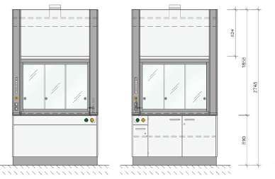 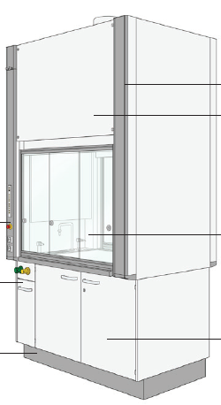 | 1200x950xH2740mm | Velkmes skapis Atbilst EN 14175-1, EN 14175-2, EN 14175-3 standartam vai ekvivalentam Darba virsma: Izgatavota no monolītas keramikas. 100% izturīga pret koncentrētām skābēm, sārmiem, augstu temperatūru, hloroformu un citiem organiskiem šķīdinātājiem, viegli kopjama un dezinficējama. Virsmai jābūt ar izveidotu reljefa maliņu:h=6-9 mm. Virsmas biezums kopā ar reljefa maliņu: 28 - 35 mm. Darba virsmas augstums: 910 mm +/-10mm. Darba zona: Izmēri: ne mazāk kā 1160 x 690 x 1530 mm Materiāls: Iekšējai apdarei jābūt izgatavotai no Trespa Toplab Plus vai ekvivalenta materiāla. Konstrukcija: Priekšējais loga rāmis: izgatavots no alumīnija profila ar epoksīda krāsojumu. Priekšējais logs aprīkots ar tērauda trosēm un atsvariem, kas nodrošina loga pretsvara sistēmu, līdz ar ko jābūt iespējai izvietot priekšējo logu jebkurā augstuma pozīcijā. Visiem stikla elementiem jābūt trīs slāņu (triplekss) laminetiem, kas sprādziena gadījumā neveidotu stikla lauskas. Atsvaru sistēmai, tajā skaitā rullīšiem, pa kuriem skrien trose, jābūt novietotiem velkmes skapja priekšējā daļā, tā, lai nodrošinātu vieglu pieeju pie atsvariem un rullīšu sistēmas bez velkmes skapja pārvietošanas no uzstādīšanas vietas. Atsvariem jābūt novietotiem kreisajā vai labajā priekšējā komunikāciju panelī, tā, lai noņemot fasādes paneli, var viegli tikt klāt pie atsvariem un trosēm, ka arī atvienot atsvaru no trosēm un izņemt ārā no sistēmas, veikt to tehniskā stāvokļa apskati, nepatraucot sintēzes procesu un neatverot priekšējo logu. Atsvari, troses un rullīši nedrīkst būt novietoti skapja aizmugurējā daļā un sanu daļā ar pieeju no sāna. Priekšēja loga atvēršanai nepieciešamais spēks ir ne vairāk par 14N, aizvēršanai 13 N. Velkmes skapja kājām jābūt regulējamām vismaz +/- 20 mm Ventilācija*** Velkmes skapja gaisa patēriņš: ne vairāk par 400 m3/st pie 58Pa. Komplektā jābūt atbilstošam augsta spiediena ventilatoram, kurš spēj darboties pie izplūdes caurules augstumu 14 metri. Ventilatoram jābūt ķīmiski izturīgam. Ve |  | 1
13 | P38_4.4. | Pufu komplekts | 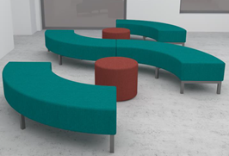 | 1500x1500xH400mm, apaļais 600x600xH400mm | Mīksto mēbeļu komplekts, kas sastāv no 4 gab. liektas formas vienas ceturtdaļas apļa formas pufiem uz metāla rāmja un kājiņām un 2 gab.apaļas formas pufiem. Kājiņu augstums 100mm. Pufa kājas un rāmis metāla kvadrātcaurule 40x40 2 mm, kas pārklāta ar pulverkrāsojumu pēc RAL kataloga. Pufu iekšējais rāmis - koka. Pildījums - augstas pretestības putas. Auduma nodiluma iztrurība ne mazāk kā 150 000 Martindeila cikli. Kājas aprīkotas ar plastikāta uzlikām, kas pasargā grīdu no skrāpēšanās. Sēdeklis pildīts ar liesmu atgrūdošu putu MVSS-302 materiālu, apvilkts ar antimikrobu, antibakteriālu materiālu. Krāsu dekoru saskaņot projekta realizācijas gaitā. |  | 3
14 | P38_9.1. | Metāla apģērbu statīvu komplekts 400 vietām | 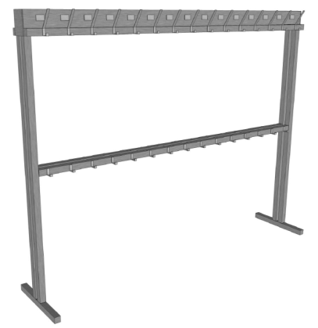 | Veikt mērījumus objektā pirms ražošanas. Skat pielikumā zīmējumu | Divpusējs apģērbu statīvu komplekts, 30 dubulti āķi (15 no katras puses) ar papildus 30 āķu rindu (15 no katras puses) h=900mm. Kopējais āķīšu skaits - 400 vietām. Katram āķim vietas norāde. Konstrukcija - sametināts metāla karkass no divām 2 mm biezām taisnstūra tērauda caurulēm 40x40 mm. Pamatnes balstiem paredzēt iespēju piestiprināt pie grīdas. Pamatnes balstu tērauda caurules izmērs ne mazāk kā 60x60x2mm. Āķi no 5mm bieza tērauda stieņa, piemetināti tērauda stienim, pārklāti ar pulverkrāsojumu RAL9006. Distance starp apģērbu āķiem ir ne mazāk kā 150 mm. Rāmis metināts ar TIG, šuves pēc metināšanas gludas. Statīva sānu fasādē klases numura norāde. 400 gab. alumīnija numuriņu komplekts ar melniem iekrāsotiem ciparu apzīmējumiem. Rāmis metināts ar TIG, šuves pēc metināšanas gludas. Pirms ražošanas veikt telpu uzmērīšanu. |  | 1
15 | P38_10. | Tāfele |  | 1800xH1200mm | Magnētiskā baltā tāfele ar skrāpējumizturīgu rakstāmvirsmu. Lakota virsma rakstīšanai ar marķieriem un informācijas piestiprināšanai ar magnētiem. Rāmis ir izgatavots no izturīga alumīnija ar plastmasas stūrīšiem. Pie sienas tāfeli nostiprina ar 4 slēptiem stiprinājumiem tāfeles stūros. Komplekts montāžai, plauktiņš marķieriem, viens melns marķieris un 3 magnēti ir iekļauti komplektā. |  | 1
16 | P38_9.2. | Spogulis |  | kv.metri | Spogulis 4 mm biezs. Stiprinās ar speciālu spoguļu līmi. Malu apstrāde : 5 mm facete. Spoguļu izgatavošanu/piegriešanu konkrētā izmērā un uzstādīšanu veic saskaņā ar izglītības iestādes prasībām atkarībā no konkrētās telpas un pārējā aprīkojuma izvietojuma. |  | 90
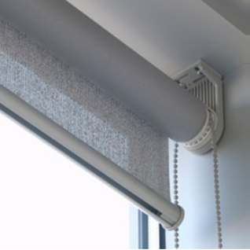 |  | Rullo žalūzijas komplekts | Rullo žalūziju mehānisms: • Rullo žalūzijas caurulei jābūt 25mm - 40mm diametrā; • Rullo žalūzijas caurulei jābūt izgatavotai no izturīga metāla, metālu sakausējuma; • Žalūziju darbināšanu veic ar PVC ķēdītes palīdzību. Ķēdīte žalūzijas paceļ vai nolaiž vajadzīgajā augstumā; • Atvēršanas vadība var atrasties labajā vai kreisajā pusē, pēc Pasūtītāja izvēles; • Gadījumā, ja nepieciešams blakus likt vairākas žalūzijas, tad atstatums starp divām blakus esošām rullo žalūzijām nevar būt lielāks par 10 mm; • Rullo auduma apakšējā daļā jābūt iestrādātam atsvaram auduma nospriegošanai; • Rullo žalūzijas stiprināmas pie sienas, pie griestiem vai logu ailēs, saskaņā ar Pasūtītāja izvēli. • Kopšana ar mitru sūklīti. • Rullo žalūziju audums. Silkhade Silver Cloud B/O RAM2400. Pamatmateriāls 1005 poliesters TREVIRA CS – aptumšojošs. Auduma svars 280-360 g/kv.m. Auduma biezums 0,40 mm EN ISO 5084 0,40 mm. Caurspīdības līmenis 0%. Liesmu slāpējošs - kategorija B1/C1 Gaismas noturība materiālam – loga pusē EN ISO 105-B02. Materiāla elastība EN ISO 13934-1. Kopā ar piedāvājumu Pretendents iesniedz atbilstības sertifikātus latviešu valodā. • Vēršanās virziens R - uz augšu. Veikt mērījumus objektā pirms ražošanas. |  |  | 0
1 | P38.1.1.A | Rullo žalūzijas komplekts |  | 2050x2200 | Vēršanās virziens R - uz augšu |  | 1
2 | P38.1.2.A | Rullo žalūzijas komplekts |  | 2400x2200 | Vēršanās virziens R - uz augšu |  | 1
3 | P38.1.3.A | Rullo žalūzijas komplekts |  | 1400x2200 | Vēršanās virziens R - uz augšu |  | 1
4 | P38.1.4.A | Rullo žalūzijas komplekts |  | 1340x2200 | Vēršanās virziens R - uz augšu |  | 1
5 | P38.1.5.A | Rullo žalūzijas komplekts |  | 1750x2200 | Vēršanās virziens R - uz augšu |  | 1
6 | P38.1.6.A | Rullo žalūzijas komplekts |  | 1650x2200 | Vēršanās virziens R - uz augšu |  | 1
7 | P38.1.7.A | Rullo žalūzijas komplekts |  | 2075x2200 | Vēršanās virziens R - uz augšu |  | 1
8 | P38.1.8.A | Rullo žalūzijas komplekts |  | 2425x2200 | Vēršanās virziens R - uz augšu |  | 1
9 | P38.1.9.A | Rullo žalūzijas komplekts |  | 2590x2200 | Vēršanās virziens R - uz augšu |  | 1
10 | P38.1.10.A | Rullo žalūzijas komplekts |  | 2340x2200 | Vēršanās virziens R - uz augšu |  | 1
11 | P38.1.11.A | Rullo žalūzijas komplekts |  | 2500x2200 | Vēršanās virziens R - uz augšu |  | 1
12 | P38.1.12.A | Rullo žalūzijas komplekts |  | 2400x2200 | Vēršanās virziens R - uz augšu |  | 1
13 | P38.1.13.A | Rullo žalūzijas komplekts |  | 1650x2200 | Vēršanās virziens R - uz augšu |  | 1
14 | P38.1.14.A | Rullo žalūzijas komplekts |  | 1750x2200 | Vēršanās virziens R - uz augšu |  | 1
15 | P38.1.15.A | Rullo žalūzijas komplekts |  | 1340x2200 | Vēršanās virziens R - uz augšu |  | 1
16 | P38.2.1.A | Rullo žalūzijas komplekts |  | 2050x2200 | Vēršanās virziens R - uz augšu |  | 1
17 | P38.2.2.A | Rullo žalūzijas komplekts |  | 1400x2200 | Vēršanās virziens R - uz augšu |  | 1
18 | P38.2.3.A | Rullo žalūzijas komplekts |  | 2400x2200 | Vēršanās virziens R - uz augšu |  | 1
19 | P38.2.4.A | Rullo žalūzijas komplekts |  | 1840x2200 | Vēršanās virziens R - uz augšu |  | 1
20 | P38.2.5.A | Rullo žalūzijas komplekts |  | 1250x2200 | Vēršanās virziens R - uz augšu |  | 1
21 | P38.2.6.A | Rullo žalūzijas komplekts |  | 2250x2200 | Vēršanās virziens R - uz augšu |  | 1
22 | P38.2.7.A | Rullo žalūzijas komplekts |  | 1830x2200 | Vēršanās virziens R - uz augšu |  | 1
23 | P38.2.8.A | Rullo žalūzijas komplekts |  | 1670x2200 | Vēršanās virziens R - uz augšu |  | 1
24 | P38.2.9.A | Rullo žalūzijas komplekts |  | 1900x2200 | Vēršanās virziens R - uz augšu |  | 1
25 | P38.2.10.A | Rullo žalūzijas komplekts |  | 1240x2200 | Vēršanās virziens R - uz augšu |  | 1
26 | P38.2.11.A | Rullo žalūzijas komplekts |  | 1240x2200 | Vēršanās virziens R - uz augšu |  | 1
27 | P38.2.12.A | Rullo žalūzijas komplekts |  | 1900x2200 | Vēršanās virziens R - uz augšu |  | 1
28 | P38.2.13.A | Rullo žalūzijas komplekts |  | 1670x2200 | Vēršanās virziens R - uz augšu |  | 1
29 | P38.2.14.A | Rullo žalūzijas komplekts |  | 1830x2200 | Vēršanās virziens R - uz augšu |  | 1
30 | P38.2.15.A | Rullo žalūzijas komplekts |  | 2250x2200 | Vēršanās virziens R - uz augšu |  | 1
31 | P38.2.16.A | Rullo žalūzijas komplekts |  | 1250x2200 | Vēršanās virziens R - uz augšu |  | 1
32 | P38.2.17.A | Rullo žalūzijas komplekts |  | 1840x2200 | Vēršanās virziens R - uz augšu |  | 1
33 | P38.3.1.A | Rullo žalūzijas komplekts |  | 2050x2200 | Vēršanās virziens R - uz augšu |  | 1
34 | P38.3.2.A | Rullo žalūzijas komplekts |  | 1400x2200 | Vēršanās virziens R - uz augšu |  | 1
35 | P38.3.3.A | Rullo žalūzijas komplekts |  | 2400x2200 | Vēršanās virziens R - uz augšu |  | 1
36 | P38.3.4.A | Rullo žalūzijas komplekts |  | 2340x2200 | Vēršanās virziens R - uz augšu |  | 1
37 | P38.3.5.A | Rullo žalūzijas komplekts |  | 1900x2200 | Vēršanās virziens R - uz augšu |  | 1
38 | P38.3.6.A | Rullo žalūzijas komplekts |  | 2400x2200 | Vēršanās virziens R - uz augšu |  | 1
39 | P38.3.7.A | Rullo žalūzijas komplekts |  | 1830x2200 | Vēršanās virziens R - uz augšu |  | 1
40 | P38.3.8.A | Rullo žalūzijas komplekts |  | 1670x2200 | Vēršanās virziens R - uz augšu |  | 1
41 | P38.3.9.A | Rullo žalūzijas komplekts |  | 1840x2200 | Vēršanās virziens R - uz augšu |  | 1
42 | P38.3.10.A | Rullo žalūzijas komplekts |  | 1840x2200 | Vēršanās virziens R - uz augšu |  | 1
43 | P38.3.11.A | Rullo žalūzijas komplekts |  | 1670x2200 | Vēršanās virziens R - uz augšu |  | 1
44 | P38.3.12.A | Rullo žalūzijas komplekts |  | 1830x2200 | Vēršanās virziens R - uz augšu |  | 1
45 | P38.3.13.A | Rullo žalūzijas komplekts |  | 2400x2200 | Vēršanās virziens R - uz augšu |  | 1
46 | P38.3.14.A | Rullo žalūzijas komplekts |  | 1900x2200 | Vēršanās virziens R - uz augšu |  | 1
47 | P38.3.15.A | Rullo žalūzijas komplekts |  | 2340x2200 | Vēršanās virziens R - uz augšu |  | 1
48 | P38.1.1.B | Rullo žalūzijas komplekts |  | 1340x2200 | Vēršanās virziens R - uz augšu |  | 1
49 | P38.1.2.B | Rullo žalūzijas komplekts |  | 1750x2200 | Vēršanās virziens R - uz augšu |  | 1
50 | P38.1.3.B | Rullo žalūzijas komplekts |  | 1650x2200 | Vēršanās virziens R - uz augšu |  | 1
51 | P38.1.4.B | Rullo žalūzijas komplekts |  | 2400x2200 | Vēršanās virziens R - uz augšu |  | 1
52 | P38.1.5.B | Rullo žalūzijas komplekts |  | 2250x2200 | Vēršanās virziens R - uz augšu |  | 1
53 | P38.1.6.B | Rullo žalūzijas komplekts |  | 2590x2200 | Vēršanās virziens R - uz augšu |  | 1
54 | P38.1.7.B | Rullo žalūzijas komplekts |  | 2340x2200 | Vēršanās virziens R - uz augšu |  | 1
55 | P38.1.8.B | Rullo žalūzijas komplekts |  | 2500x2200 | Vēršanās virziens R - uz augšu |  | 1
56 | P38.1.9.B | Rullo žalūzijas komplekts |  | 2400x2200 | Vēršanās virziens R - uz augšu |  | 1
57 | P38.1.10.B | Rullo žalūzijas komplekts |  | 1650x2200 | Vēršanās virziens R - uz augšu |  | 1
58 | P38.1.11.B | Rullo žalūzijas komplekts |  | 1750x2200 | Vēršanās virziens R - uz augšu |  | 1
59 | P38.1.12.B | Rullo žalūzijas komplekts |  | 1340x2200 | Vēršanās virziens R - uz augšu |  | 1
60 | P38.2.1.B | Rullo žalūzijas komplekts |  | 1840x2200 | Vēršanās virziens R - uz augšu |  | 1
61 | P38.2.2.B | Rullo žalūzijas komplekts |  | 1250x2200 | Vēršanās virziens R - uz augšu |  | 1
62 | P38.2.3.B | Rullo žalūzijas komplekts |  | 2250x2200 | Vēršanās virziens R - uz augšu |  | 1
63 | P38.2.4.B | Rullo žalūzijas komplekts |  | 1830x2200 | Vēršanās virziens R - uz augšu |  | 1
64 | P38.2.5.B | Rullo žalūzijas komplekts |  | 1670x2200 | Vēršanās virziens R - uz augšu |  | 1
65 | P38.2.6.B | Rullo žalūzijas komplekts |  | 1900x2200 | Vēršanās virziens R - uz augšu |  | 1
66 | P38.2.7.B | Rullo žalūzijas komplekts |  | 1240x2200 | Vēršanās virziens R - uz augšu |  | 1
67 | P38.2.8.B | Rullo žalūzijas komplekts |  | 1240x2200 | Vēršanās virziens R - uz augšu |  | 1
68 | P38.2.9.B | Rullo žalūzijas komplekts |  | 1900x2200 | Vēršanās virziens R - uz augšu |  | 1
69 | P38.2.10.B | Rullo žalūzijas komplekts |  | 1670x2200 | Vēršanās virziens R - uz augšu |  | 1
70 | P38.2.11.B | Rullo žalūzijas komplekts |  | 1830x2200 | Vēršanās virziens R - uz augšu |  | 1
71 | P38.2.12.B | Rullo žalūzijas komplekts |  | 2250x2200 | Vēršanās virziens R - uz augšu |  | 1
72 | P38.2.13.B | Rullo žalūzijas komplekts |  | 1250x2200 | Vēršanās virziens R - uz augšu |  | 1
73 | P38.2.14.B | Rullo žalūzijas komplekts |  | 1840x2200 | Vēršanās virziens R - uz augšu |  | 1
74 | P38.3.1.B | Rullo žalūzijas komplekts |  | 2340x2200 | Vēršanās virziens R - uz augšu |  | 1
75 | P38.3.2.B | Rullo žalūzijas komplekts |  | 1900x2200 | Vēršanās virziens R - uz augšu |  | 1
76 | P38.3.3.B | Rullo žalūzijas komplekts |  | 2400x2200 | Vēršanās virziens R - uz augšu |  | 1
77 | P38.3.4.B | Rullo žalūzijas komplekts |  | 1830x2200 | Vēršanās virziens R - uz augšu |  | 1
78 | P38.3.5.B | Rullo žalūzijas komplekts |  | 1670x2200 | Vēršanās virziens R - uz augšu |  | 1
79 | P38.3.6.B | Rullo žalūzijas komplekts |  | 1840x2200 | Vēršanās virziens R - uz augšu |  | 1
80 | P38.3.7.B | Rullo žalūzijas komplekts |  | 1840x2200 | Vēršanās virziens R - uz augšu |  | 1
81 | P38.3.8.B | Rullo žalūzijas komplekts |  | 1670x2200 | Vēršanās virziens R - uz augšu |  | 1
82 | P38.3.9.B | Rullo žalūzijas komplekts |  | 1830x2200 | Vēršanās virziens R - uz augšu |  | 1
83 | P38.3.10.B | Rullo žalūzijas komplekts |  | 2400x2200 | Vēršanās virziens R - uz augšu |  | 1
84 | P38.3.11.B | Rullo žalūzijas komplekts |  | 1900x2200 | Vēršanās virziens R - uz augšu |  | 1
85 | P38.3.12.B | Rullo žalūzijas komplekts |  | 2340x2200 | Vēršanās virziens R - uz augšu |  | 1
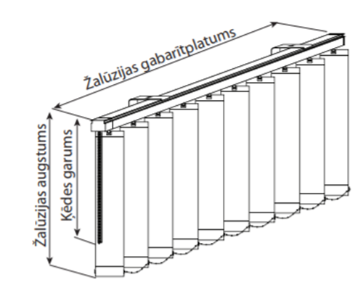 |  | Vertikālās žalūzijas komplekts | Vertikālo žalūziju mehānisms un vadība: • Sliedes profils – ekstrudēta alumīnija sakausējums, virsmas pārklājums – baltā krāsā; • Vertikālo žalūziju mehānisms aprīkots ar 89 vai 127mm auduma slejām un komplektāciju; • Žalūzijas vadība tiek veikta ar auklas un ķēdītes palīdzību. Ar poliestera auklu veic žalūzijas atvēršanu /aizvēršanu. Auklas galā ir atsvars. Ar ķēdīti veic lameļu pagriešanu izvēlētā leņķī. Aukla un ķēdīte atrodas vienkopus labajā vai kreisajā žalūzijas pusē pēc Pasūtītāja izvēles; • Žalūziju auduma slejas apakšējā daļā jābūt ievietotam baltam plastmasas atsvaram, kas nodrošina auduma slejas nostiepumu; • Žalūziju auduma slejas plastmasas atsvari abās pusēs savstarpēji ir savienoti ar ķēdīti, kas nodrošina vienādu attālumu starp auduma slejām; • Manuāla vadība ar metāla ķēdi. Vertikālo žalūziju atvēršanas un savilkšanas virziens un ķēdes novietojums noeikts tabulā. • Žalūzija ir stiprināma pie sienas vai griestiem. • Kopšana ar mitru sūklīti. Vertikālo žalūziju audumi. Silkshade 7184 krāsa Cashmere FR. Ražotājvalsts materiāliem : Vācija. Audums nedegšošs B1/C1/NFPA J01/M1*. Svars 155g/kv.m. Apēnošanas līmenis 5%. Materiāla biezums 0,38 mm. Pamatmateriāls : poliesters TREVIRA CS Apakšmalai līste : anodēts metāls. Atspīduma kontrole 1 līmenis. Necaurspīdība naktī, nakts privātums 2. līmenis. Vizuālais kontakts 1.līmenis. Dienas gaismas – izmantošana 2.līmenis. Ugunsdrošajiem audumiem Pretendents iesniedz dokumentu, kas apstiprina tā atbilstību ugunsdrošības standartiem ar pievienotu tulkojumu, ja dokuments ir svešvalodā. Veikt mērījumus objektā pirms ražošanas. VĒRŠANĀS APZĪMĒJUMI : Ķēdes novietojums: L - labā puse K - kreisā puse Atvēršanāš virziens: A - virziens uz ķēdi B - virziens prom no ķēdes, C - virziens no centra uz abām pusēm. |  |  | 0
1 | P38.1.1.A-V | Vertikālās žalūzijas komplekts |  | 2050x2200 | KB |  | 1
2 | P38.1.2.A - P38.1.3.A | Vertikālās žalūzijas komplekts |  | 3800x2200 | LC |  | 1
3 | P38.1.4.A - P38.1.5.A | Vertikālās žalūzijas komplekts |  | 3090x2200 | KA |  | 1
4 | P38.1.6.A - P38.1.7.A | Vertikālās žalūzijas komplekts |  | 3725x2200 | LC |  | 1
5 | P38.1.8.A - P38.1.9.A | Vertikālās žalūzijas komplekts |  | 5015x2200 | LC |  | 1
6 | P38.1.10.A - P38.1.11.A | Vertikālās žalūzijas komplekts |  | 4840x2200 | KC |  | 1
7 | P38.1.12.A - P38.1.13.A | Vertikālās žalūzijas komplekts |  | 4050x2200 | LC |  | 1
8 | P38.1.14.A - P38.1.15.A | Vertikālās žalūzijas komplekts |  | 3090x2200 | LA |  | 1
9 | P38.2.1.A - P38.2.2.A | Vertikālās žalūzijas komplekts |  | 3450x2200 | KC |  | 1
10 | P38.2.3.A-V | Vertikālās žalūzijas komplekts |  | 2400x2200 | LB |  | 1
11 | P38.2.4.A - P38.2.6.A | Vertikālās žalūzijas komplekts |  | 5340x2200 | KC |  | 1
12 | P38.2.7.A - P38.2.8.A | Vertikālās žalūzijas komplekts |  | 3500x2200 | LC |  | 1
13 | P38.2.9.A - P38.2.10.A | Vertikālās žalūzijas komplekts |  | 3140x2200 | LB |  | 1
14 | P38.2.11.A - P38.2.12.A | Vertikālās žalūzijas komplekts |  | 3140x2200 | KB |  | 1
15 | P38.2.13.A - P38.2.14.A | Vertikālās žalūzijas komplekts |  | 3500x2200 | LC |  | 1
16 | P38.2.15.A - P38.2.17.A | Vertikālās žalūzijas komplekts |  | 5340x2200 | LC |  | 1
17 | P38.3.1.A-V | Vertikālās žalūzijas komplekts |  | 2050x2200 | KB |  | 1
18 | P38.3.2.A - P38.3.3.A | Vertikālās žalūzijas komplekts |  | 3800x2200 | LC |  | 1
19 | P38.3.4.A-V | Vertikālās žalūzijas komplekts |  | 2340x2200 | KB |  | 1
20 | P38.3.5.A - P38.3.6.A | Vertikālās žalūzijas komplekts |  | 4300x2200 | LC |  | 1
21 | P38.3.7.A - P38.3.9.A | Vertikālās žalūzijas komplekts |  | 5340x2200 | LC |  | 1
22 | P38.3.10.A - P38.3.11.A | Vertikālās žalūzijas komplekts |  | 3510x2200 | KB |  | 1
23 | P38.3.12.A - P38.3.13.A | Vertikālās žalūzijas komplekts |  | 4230x2200 | LC |  | 1
24 | P38.3.14.A - P38.3.15.A | Vertikālās žalūzijas komplekts |  | 4240x2200 | LC |  | 1
25 | P38.1.1.B - P38.1.2.B | Vertikālās žalūzijas komplekts |  | 3090x2200 | KC |  | 1
26 | P38.1.3.B - P38.1.4.B | Vertikālās žalūzijas komplekts |  | 4050x2200 | LC |  | 1
27 | P38.1.5.B - P38.1.6.B | Vertikālās žalūzijas komplekts |  | 4840x2200 | LC |  | 1
28 | P38.1.7.B - P38.1.8.B | Vertikālās žalūzijas komplekts |  | 4840x2200 | KC |  | 1
29 | P38.1.9.B - P38.1.10.B | Vertikālās žalūzijas komplekts |  | 4050x2200 | LC |  | 1
30 | P38.1.11.B - P38.1.12.B | Vertikālās žalūzijas komplekts |  | 3090x2200 | LC |  | 1
31 | P38.2.1.B - P38.2.3.B | Vertikālās žalūzijas komplekts |  | 5340x2200 | KC |  | 1
32 | P38.2.4.B - P38.2.5.B | Vertikālās žalūzijas komplekts |  | 3500x2200 | LC |  | 1
33 | P38.2.6.B - P38.2.7.B | Vertikālās žalūzijas komplekts |  | 3140x2200 | LB |  | 1
34 | P38.2.8.B - P38.2.9.B | Vertikālās žalūzijas komplekts |  | 3140x2200 | KB |  | 1
35 | P38.2.10.B - P38.2.11.B | Vertikālās žalūzijas komplekts |  | 3500x2200 | LC |  | 1
36 | P38.2.12.B - P38.2.14.B | Vertikālās žalūzijas komplekts |  | 5340x2200 | LC |  | 1
37 | P38.3.1.B - P38.3.2.B | Vertikālās žalūzijas komplekts |  | 4240x2200 | KC |  | 1
38 | P38.3.3.B-V | Vertikālās žalūzijas komplekts |  | 2400x2200 | KA |  | 1
39 | P38.3.4.B - P38.3.6.B | Vertikālās žalūzijas komplekts |  | 5340x2200 | LC |  | 1
40 | P38.3.7.B - P38.3.9.B | Vertikālās žalūzijas komplekts |  | 5340x2200 | KC |  | 1
41 | P38.3.10.B-V | Vertikālās žalūzijas komplekts |  | 2400x2200 | LA |  | 1
42 | P38.3.11.B - P38.3.12.B | Vertikālās žalūzijas komplekts |  | 4240x2200 | LC |  | 1
 |  |  |  |  | Kopsumma bez PVN 21%:
 |  |  |  |  | PVN 21%:
 |  |  |  |  | Kopsumma ar PVN 21%:

2.daļa
Rīgas domes Izglītības, kultūras un sporta departamenta atklāta konkursa "Aprīkojuma piegāde Rīgas Klasiskās ģimnāzijai, Rīgas Zolitūdes ģimnāzijai un Rīgas Angļu ģimnāzijai" 2.pielikums 2.daļas "Aprīkojuma piegāde Rīgas Zolitūdes ģimnāzijai" tehniskā specifikācija un pretendenta tehniskā un finanšu piedāvājuma forma Piegādes un uzstādīšanas vieta - Rīgas Zolitūdes ģimnāzijas piebūve Rīgā, Ruses ielā 22
Nr.p.k. | Kods | Mēbeles, iekārtas nosaukums | Attēls | Mērvienība | Pasūtītāja apraksts/prasības | Pretendenta apraksts/tehniskais piedāvājums | Skaits | Cena EURO bez PVN | Cena kopā EURO bez PVN
1 | R22_2.1. | Biroja galds ar atvilktņu bloku |  | 1400x800xH750mm | Darba galda virsma no 25mm laminētas KSP ar HPL pārklājumu, 2.0mm biezs atbilstoša dekora ABS apmalojums pa virsmas perimetru, kājas un rāmis zem galda virsmas - metāla kvadrātcaurule 50x20 mm ar TIG metinājumu, šuvēm jābūt gludām, kāju nosegpanelis. Galds aprīkots ar kabeļu kanālu un izvadu darba virsmā, augstuma regulējošās kājiņas. Virsma stiprinās ievērojot 10 mm distanci no vertikālajiem atbalsta rāmjiem. Zem virsmas stiprināts procesora turētājs 2001, pelēks 35-PJ190. Atvilktņu bloks no LKSP - korpuss 18mm, virsma LKSP 25 mm, slēdzams, uz riteņiem, 2.0mm biezs atbilstoša dekora ABS apmalojums visām redzamajām malām. Atvilktņu bloks ar trim atvilktnēm, augšējais fasāžu augstums 100mm+/-10mm, apakšējās fasādes augstums 415mm+/- 10mm. Atvilktņu bloks ir paredzēts montēt ar ekscentriskā tipa savilcēm. Savilču muciņu vietām ir jābūt nosegtām ar atbilstošu furnitūru. Paredzēt centrālo atslēgu slēdzamu no priekšas. Atvilktņu mehānismi - pilnā izvilkuma tandēma vadotnes ar metāla atvilkņu sānmalām un bremzi. Krāsu dekoru saskaņot projekta realizācijas gaitā. Atvilktņu bloks balstās uz četriem melniem ritentiņiem (d50mm) ar ekscentrisku vertikālo stiprinājuma asi, attiecībā pret riteņa centru. Priekšējie riteņi aprīkoti ar bremzēm. Furnitūra: rokturis Skava 322409, (Cinka sakausējums,krāsa:nerūsējošs tērauds, izmērs 28.5 x 205 x 15.8mm,urbumu starpcentru attālums 160mm) vai analogs. |  | 1
2 | R22_2.7 | 4-vietīgie skolēnu galdi |  | 1300x900xH750mm | Darba galds no 25mm laminēta KSP ar HPL pārklājumu ar 2mm ABS malu apdari, kājas un rāmis zem galda virsmas - metāla kvadrātcaurule 50x20 mm, ar TIG metinājumu, šuvēm jābūt gludām, rāmis pārklāts ar pulverkrāsojumu Ral 9006, augstuma regulējošās kājiņas 15 mm ar grīdu saudzējošiem ieliktņiem. Virsma stiprinās ievērojot 10 mm distanci no vertikālajiem atbalsta rāmjiem. Krāsu dekoru saskaņot projekta realizācijas gaitā. |  | 6
3 | R22_3.3. | Biroja krēsls |  | 700x700xH1160/1260mm | Darba krēsls ar paaugstinātu atzveltni galvas balstam, uz riteņiem ar sinhronizētās regulēšanas mehānismu, kas paredzēts 24/7 ilgai darba dienai. Krēsla atzveltnes unn sēdītes sānos dekoratīvas nošuves, kas rada 3D vizuālo efektu. Sinhronizēta - dinamiskā sēdēšana. Atzveltne audums Xtreme, toni saskaņot ar Pasūtītāju. Izturība pret nodilumu 100 000 cikli pēc Martindeila skalas. Uzliesmojuma klase: BSEN Klase 1.M1.Visas mehānisma regulēšanas sastāvdaļas atrodas alumīnija mehānisma sānos, tādējādi regulēšana ir viegla un ērta. Gan sēdeklis, gan atzveltne regulējas sinhronizēti, lai sekotu sēdētāja kustībām pareizos leņķos, ar fiksēšanas iespējām 5 pozīcijās. Mehānisms nodrošina plūstošu atzveltnes pretspiediena regulēšanu 50-135 kg ķermeņa svara robežās ( 3) antišokmehānisms. Sēdeklim ir mehānisms, kas regulē sēdekļa dziļumu. Sēdeklis ir nedaudz izliekts ar ergonomisku dizainu, pildīts ar poliuretāna putām, pārklāts ar tekstilu , kas nodrošina komfortablu sēdēšanu neatkarīgi no sēdētāja auguma, kā arī novērš nevēlamu spiedienu uz kāju apakšstilbiem. Up&Down funkcija regulē atzveltnes augstumu. Piecu staru pamatne diam.68cm, izgatavota no metāla. Riteņi cietai grīdas virsmai pārklāti ar gumiju. Roku balsti ar regulējamu augstumu un poliuretāna pārklājumu. Ražots ES. Krēslam paredzēt garantijas laiku - 5 (pieci) gadi. |  | 1
4 | R22_3.6. | 3-vietīgi rindu krēsli |  | 1550x580xH810mm | Rindu krēsls - trīsvietīgs, mugurdaļa un sēdīte - plastikāta, kājas un rāmis no metāla kavdrātveida caurules pārklāta ar pulverkrāsojumu. Korpuss izgatavots no tērauda cauruļveida rāmja un kājas, caurules izmērs 30x15x2mm. Tonis – melns. Kāju galus nosedz neslīdošas poliuretāna uzlikas - vienotas formas krēsla sēdīte un muguriņa, izgatavota no poliuretāna. Mugura vidusdaļā ar atkāpi no sēdes malas. Muguriņas aizmugurējā daļā ergonomiska noapaļota ribveda reljefa virsma. Sēdītes un muguriņas toni saskaņot ar Pasūtītāju. Krēslam paredzēt garantijas laiku - 5 (pieci) gadi. |  | 5
5 | R22_3.1. | Skolotāja krēsls |  | 680x680xH1080/1160mm | Darba krēsls ar ritentiņiem un sinhronizētās regulēšanas mehānismu. Sinhronizēta - dinamiskā sēdēšana. Sieta atzveltne, auduma tonis - melns. Visas mehānisma regulēšanas sastāvdaļas atrodas alumīnija mehānisma sānos, tādējādi regulēšana ir viegla un ērta. Gan sēdeklis, gan atzveltne regulējas sinhronizēti, lai sekotu sēdētāja kustībām pareizos leņķos, ar fiksēšanas iespējām 5 pozīcijās . Mehānisms nodrošina plūstošu atzveltnes pretspiediena regulēšanu 50-135 kg ķermeņa svara robežās ( 3) antišok mehānisms. Sēdeklim ir mehānisms, kas regulē sēdekļa dziļumu. Sēdeklis ir nedaudz izliekts ar ergonomisku dizainu, pildīts ar poliuretāna putām, pārklāts ar tekstilu , kas nodrošina komfortablu sēdēšanu neatkarīgi no sēdētāja auguma, kā arī novērš nevēlamu spiedienu uz kāju apakšstilbiem. Up & Down funkcija – regulē atzveltnes augstumu. Izturība pret nodilumu 50 000 cikli pēc Martindeila skalas. Piecu staru pamatne, izgatavota no metāla , nodrošina labu stabilitāti pret apgāšanos. Riteņi cietām vai mīkstām grīdu virsmām. Roku balsti regulējamu augstumu.Krēslam paredzēt garantijas laiku - 5 (pieci) gadi. |  | 3
6 | R22_3.4. | Skolēnu krēsls |  | 520x545xH825mm | Krēsls ar fiksētu augstumu DIN EN 1729. Sēdeklis (sēdīte un atzveltne) ir izgatavots no vienlaidus polipropilēna, plastmasas vai kompozītmateriāla, bez šuvēm un savienojumiem, ar gludiem, noapaļotiem stūriem un malām. Sēdekļa virsma ir neslīdoša, ar nelielu reljefu ērtākai sēdēšanai ar ergonomisku izliekumu un gludiem, noapaļotiem stūriem un malām. Atzveltne - ergonomisks izliekums, noapaļotas malas un stūri. Sēdīte ar dubultsienu, izgatavota no strukturēta polipropilēna, patīkamai sēdešanai kā ar gaisa spilvenu un roktura caurumu. Sēdītes platums: vismaz 400 mm un augstums ne mazāk kā 460mm. Kopējais krēsla augstums ne mazāk kā 810mm. Krēsla rāmis no metāla, caurules diametrs vismaz 22 mm, caurules metāla biezums ne mazāks kā 1.5 mm. Paredzēt iespēju izvēlēties no 5 krāsu toņiem. Krēsla kājas izgatavotas no ergonomiski liektas caurules. Krēsla kājas aprīkotas ar plastikāta uzlikām, kas pasargā grīdu no skrāpēšanās. Krēslam paredzēt garantijas laiku - 5 (pieci) gadi. |  | 24
7 | R22_1.2. | Skapis ar durvīm /plaukti |  | 900x430xH2040mm | Dokumentu skapis ar 2 durvīm no LKSP, korpuss 18mm, virsmas 25mm. Skapim ir paredzēti 4 iekšējie plaukti. Skapis ir paredzēts montēt ar ekscentriskā tipa savilcēm. Savilču muciņu vietām ir jābūt nosēgtām ar atbilstošu furnitūru. Mugursienai muciņas iestrādāt uz ārpusi, lai no priekšas tās nav redzamas. Skapim paredzēt plauktus ar maināmu starpplauktu attālumu ar soli 64mm. Apdares krāsu saskaņot ar Pasūtītāju projekta realizācijas gaitā. Urbumiem ir jābūt pa visu sānu. Eņģes ar 2 integrētiem bremzes amortizatoriem viras kausiņā. Viras ar klusās aizvēršanas sistēmu, kas nodrošina, ka mēbeļu durvis aizveras bez piepūles un klusi, neatkarīgi no tā cik spēcīgi tās aizcērt (piemēram, Blum). Skapim paredzēt regulējamas kājiņas ar grīdu saudzējošiem, augstumā regulējamiem ieliktņiem. Skapim ir paredzēta slēdzene. Visām detaļām ir jābūt aplīmētām ar ABS maliņu dekora tonī. Fasādes, sānu priekša un plauktu priekšas - aplīmēt ar 2mm ABS, augšas un vidējās virsmas sānus aplīmēt ar 0,6mm biezu ABS. Melamīna maliņa netiek pieļauta. Furnitūra: rokturis Skava 322409,(Cinka sakausējums,krāsa:nerūsējošs tērauds, izmērs 28.5 x 205 x 15.8mm,urbumu starpcentru attālums 160mm) vai analogs. |  | 2
8 | R22_1.12. | Mantu glabāšanas skapīši (392 vietām) |  | 1 sekcija ar 4 durvīm (400x2150x540mm) | 4-durvju metāla nodalījuma skapis (kolonna) personīgo mantu uzglabāšanai ir izgatavots no izturīga 1,2 mm bieza tērauda loksnēm, kas pārklāts ar pulverkrāsu pēc RAL kataloga. Skapja durvīs ir ventilācijas atveres un etiķešu turētāji. Komplektācijā ietilpst individuāla slēdzene ar divām atslēgām, regulējamas kājas(20-45mm), perforēta skapja pamatne, ventilācijas reste, pakaramie āķi, Pulverkrāsotās virsmas ir izturīgas (arī skrāpējumizturīgas). Apdares krāsu saskaņot ar Pasūtītāju projekta realizācijas gaitā.Cenu uzrādīt vienai sekcijai ar 4 durvīm. |  | 98
9 | R22_5.2. | Apsardzes lete |  | Skat pielikumā rasējumu. Izmēru precizēt projekta gaitā | Apsardzes lete. LKSP aplīmēts ar HPL (augstspiediena lamināts), virsmas 25mm, frontālās un sānu malas 18mm. Malas apstrādātas ar 2mm ABS. Metāla balsti un rāmis zem virsmām 25x25mm. Atvilktņu bloks uz cokola, ar trīs atvilktnēm, divu augšējo fasāžu augstums 150mm, apakšējās fasādes augstums 220mm. Paredzēta centrālā atslēga slēdzama no priekšas. Atvilktņu mehānismi - pilnā izvilkuma tandēma vadotnes ar metāla atvilkņu sānmalām un bremzi. Letes galos zem virsmas atrodas skapīši ar vienu iekšējo plauktu 18mm biezumā. Letes galā stiprinātas durtiņas. Rokturis skava 322409, cinka sakausējums, ar starpurbuma attālumu 160 mm. Zem virsmas stiprināts horizontāls metāla vadu turētājs un vietu divām vadu lūkām. Kājas un rāmis zem galda virsmas - metāla kvadrātcaurule 40x40 mm pārklāts pulverkrāsojumu. Procesora turētājs: 35-PJ1390 . Cokols 150mm augsts, nerūsējošā tērauda imitācija. Zem galda virsmas vadu kanālos iemontēti - 2 kabeļu kanālā stiprināmi rozešu bloki, izmērs 366x45x44mm, alumīnija korpuss ar rozetēm melnā krāsā, nokomplektēts ar: 3x 230V Schuko elektrības rozetēm, ar GST18i3 rozeti (F) un GST18i3 spraudni (M) savienojumam, ar 2m garu GST18i3 pagarinātāju un stiprinājumiem. Furnitūra: rokturis Furnitūra: rokturis Skava 322409,(Cinka sakausējums,krāsa:nerūsējošs tērauds, izmērs 28.5 x 205 x 15.8mm,urbumu starpcentru attālums 160mm) vai analogs. Cokols - PVC ar ALU pārklājumu (H=100mm). Krāsu dekoru saskaņot projekta realizācijas gaitā. Detalizētu mēbeles projektu pirms ražošanas saskaņot ar Pasūtītāju, kā arī pirms ražošanas veikt telpu uzmērīšanu. |  | 1
10 | R22_5.1. | Garderobes lete |  | Skat pielikumā rasējumu. Izmēru precizēt projekta gaitā | Garderobes lete. LKSP aplīmēts ar HPL (augstspiediena lamināts), virsmas 25 mm, frontālās un sānu malas 25 mm. Malas apstrādātas ar 2mm ABS. Sadalīts šūnās, katrai šūnai viens iekšējais plaukts. Papildus daļa ar divām durvīm, slēdzama ar vienu iekšējo plauktu. Plauktu biezums 18mm. Leti ir paredzēts montēt ar ekscentriskā tipa savilcēm. Savilču muciņu vietām ir jābūt nosēgtām ar atbilstošu furnitūru. Mugursienai muciņas iestrādāt uz ārpusi, lai no priekšas tās nav redzamas. Letes galā stiprinātas durtiņas ar atlokāmu plauktu. Cokols 150mm augsts, nerūsējošā tērauda imitācija. Letei paredzēt regulējamas metāla kājiņas. Visām detaļām ir jābūt aplīmētām ar ABS malinu dekora tonī. Sānu priekša un plauktu priekšas - aplīmēt ar 2mm ABS, augšas un vidējās virsmas sānus aplīmēt ar 0,6mm biezu ABS. Melamīna maliņa netiek pieļauta. Cokols 150mm augsts, nerūsējošā tērauda imitācija. Krāsu dekoru saskaņot projekta realizācijas gaitā. Detalizētu mēbeles projektu pirms ražošanas saskaņosim ar Pasūtītāju, kā arī pirms ražošanas veiksim telpu uzmērīšanu. |  | 1
11 | R22_6.3. | Mobīls demonstrāciju velkmes skapis uz riteņiem |  | 1200x810x910xH1955mm Iekšēja darba zona: ne mazāka par 1170x675x860mm. | Demonstrāciju velkmes skapis uz riteņiem Konstrukcija un forma: velkmes skapim jābūt uz riteņiem, tā, lai to varētu pārvietot pa telpu. Ventilācijas pieslēgumam jābūt lokanam ar garumu vismaz 3 metri. Velkmes skapja formai jābūt trapecei, jo šāda forma ir ērtāka skolotāju un studentu komunikācijas un eksperimentu demonstrēšanai. Priekšējiem logiem no skolnieku puses jābūt izgatavotiem no vismaz trīs slāņu droša stikla. Stikliem jābūt taisniem bet izliekumiem, tā, la nepieciešamības gadījumā stiklu var nomainīt katrai sekcijai atsevišķi. Piedāvāt skapi ar viengabalainu, izliektu priekšējo stiklu aizliegts sakara ar to ka izliekts stikls ir tikai viena konkrēta ražotāja izstrādājums un nevar būs pasūtīts no ražotājiem Latvijā. Velkmes skapja iekšienē jābūt diviem kronšteiniem, lai pie tiem varētu piestiprināt papildus piederumus. Metāla komunikāciju kanāls, kurā iebūvētas vismaz 4 rozetes (220 V), ūdens, gaismas, ventilatora ieslēgšanas/izslēgšanas pogas. Velkmes skapja uzstādīšana notiek istabas vidū. No vienas puses strādās skolotājs, no otras puses skolnieki var apskatīt, kas notiek velkmes skapja iekšienē. Velkmes skapis ir domāts eksperimentu demonstrēšanai skolēniem. Skolotāja loga rāmis izgatavots no metāla ar laminētu stiklu un anti-slīdošu ierīci. Zem darba virsmas ir jābūt skapītim ar divām durtiņām un plauktu. Jābūt iespējai izvelēties jebkuru no RAL krāsām pasūtījuma brīdī, lai vārētu izveidot vienāda dizaina laboratoriju. Komunikācijas: Darba virsmā integrētā akmens izlietne vismaz 145x145x165mm ar aukstu ūdens padevi (krāns). Fluorescenta lampa vismaz 30W (vai atbilstoša LED lampa). Visas ūdens pievades un izvades caurules saskaņā ar DIN 12920 vai ekvivalentu standartu. Atbilstība standartiem: Testēts saskaņā ar standartiem (vai ekvivalentiem): EN 14175-1, EN 14175-2, EN 14175-3. Kopā ar piedāvājumu Pretendents iesniedz velkmes skapja testēšanas protokolu pēc EN 14175-3 ar noradītājiem izmēriem un gaisa plūsmas parametriem (latviešu valodā). Ventilācijas |  | 1
12 | R22_6.2. | Velkmes skapis |  | 1200x950xH2740mm | Velkmes skapis laboratorijā. Atbilst EN 14175-1, EN 14175-2, EN 14175-3 standartam vai ekvivalentam Darba virsma: Izgatavota no monolītas keramikas. 100% izturīga pret koncentrētām skābēm, sārmiem, augstu temperatūru, hloroformu un citiem organiskiem šķīdinātājiem, viegli kopjama un dezinficējama. Virsmai jābūt ar izveidotu reljefa maliņu:h=6-9 mm. Virsmas biezums kopā ar reljefa maliņu: 28 - 35 mm. Darba virsmas augstums: 910 mm +/-10mm. Darba zona: Izmēri: ne mazāk kā 1160 x 690 x 1530 mm Materiāls: Iekšējai apdarei jābūt izgatavotai no Trespa Toplab Plus vai ekvivalenta materiāla. Konstrukcija: Priekšējais loga rāmis: izgatavots no alumīnija profila ar epoksīda krāsojumu. Priekšējais logs aprīkots ar tērauda trosēm un atsvariem, kas nodrošina loga pretsvara sistēmu, līdz ar ko jābūt iespējai izvietot priekšējo logu jebkurā augstuma pozīcijā. Visiem stikla elementiem jābūt trīs slāņu (triplekss) laminetiem, kas sprādziena gadījumā neveidotu stikla lauskas. Atsvaru sistēmai, tajā skaitā rullīšiem, pa kuriem skrien trose, jābūt novietotiem velkmes skapja priekšējā daļā, tā, lai nodrošinātu vieglu pieeju pie atsvariem un rullīšu sistēmas bez velkmes skapja pārvietošanas no uzstādīšanas vietas. Atsvariem jābūt novietotiem kreisajā vai labajā priekšējā komunikāciju panelī, tā, lai noņemot fasādes paneli, var viegli tikt klāt pie atsvariem un trosēm, ka arī atvienot atsvaru no trosēm un izņemt ārā no sistēmas, veikt to tehniskā stāvokļa apskati, nepatraucot sintēzes procesu un neatverot priekšējo logu. Atsvari, troses un rullīši nedrīkst būt novietoti skapja aizmugurējā daļā un sanu daļā ar pieeju no sāna. Priekšēja loga atvēršanai nepieciešamais spēks ir ne vairāk par 14N, aizvēršanai 13 N. Velkmes skapja kājām jābūt regulējamām vismaz +/- 20 mm Ventilācija*** Velkmes skapja gaisa patēriņš: ne vairāk par 400 m3/st pie 58Pa. Komplektā jābūt atbilstošam augsta spiediena ventilatoram, kurš spēj darboties pie izplūdes caurules augstumu 14 metri. Ventilatoram jābūt ķīmiski |  | 1
13 | R22_4.4. | Pufu komplekts |  | 1500x1500xH400mm, apaļais 600x600xH400mm | Mīksto mēbeļu komplekts, kas sastāv no 4 gab. liektas formas vienas ceturtdaļas apļa formas pufiem uz metāla rāmja un kājiņām un 2 gab.apaļas formas pufiem. Kājiņu augstums 100mm. Pufa kājas un rāmis metāla kvadrātcaurule 40x40 2 mm, kas pārklāta ar pulverkrāsojumu pēc RAL kataloga. Pufu iekšējais rāmis - koka. Pildījums - augstas pretestības putas. Auduma nodiluma iztrurība ne mazāk kā 150 000 Martindeila cikli. Kājas aprīkotas ar plastikāta uzlikām, kas pasargā grīdu no skrāpēšanās. Sēdeklis pildīts ar liesmu atgrūdošu putu MVSS-302 materiālu, apvilkts ar antimikrobu, antibakteriālu materiālu. Krāsu dekoru saskaņot projekta realizācijas gaitā. |  | 4
14 | R22_9.1. | Metāla apģērbu statīvu komplekts 420 vietām |  | Veikt mērījumus objektā pirms ražošanas. Skat pielikumā zīmējumu | Divpusējs apģērbu statīvu komplekts, 30 dubulti āķi (15 no katras puses) ar papildus 30 āķu rindu (15 no katras puses) h=900mm. Kopējais āķīšu skaits - 400 vietām. Katram āķim vietas norāde. Konstrukcija - sametināts metāla karkass no divām 2 mm biezām taisnstūra tērauda caurulēm 40x40 mm. Pamatnes balstiem paredzēt iespēju piestiprināt pie grīdas. Pamatnes balstu tērauda caurules izmērs ne mazāk kā 60x60x2mm. Āķi no 5mm bieza tērauda stieņa, piemetināti tērauda stienim, pārklāti ar pulverkrāsojumu RAL9006. Distance starp apģērbu āķiem ir ne mazāk kā 150 mm. Rāmis metināts ar TIG, šuves pēc metināšanas gludas. Statīva sānu fasādē klases numura norāde. 400 gab. alumīnija numuriņu komplekts ar melniem iekrāsotiem ciparu apzīmējumiem. Rāmis metināts ar TIG, šuves pēc metināšanas gludas. Pirms ražošanas veikt telpu uzmērīšanu. |  | 1
15 | R22_10. | Tāfele |  | 1800xH1200mm | Magnētiskā baltā tāfele ar skrāpējumizturīgu rakstāmvirsmu. Lakota virsma rakstīšanai ar marķieriem un informācijas piestiprināšanai ar magnētiem. Rāmis ir izgatavots no izturīga alumīnija ar plastmasas stūrīšiem. Pie sienas tāfeli nostiprina ar 4 slēptiem stiprinājumiem tāfeles stūros. Komplekts montāžai, plauktiņš marķieriem, viens melns marķieris un 3 magnēti ir iekļauti komplektā. |  | 1
16 | R22_9.2. | Spogulis |  | kv.metri | Spogulis 4 mm biezs. Stiprinās ar speciālu spoguļu līmi. Malu apstrāde : 5 mm facete. Spoguļu izgatavošanu/piegriešanu konkrētā izmērā un uzstādīšanu veic saskaņā ar izglītības iestādes prasībām atkarībā no konkrētās telpas un pārējā aprīkojuma izvietojuma. |  | 90
 |  | Rullo žalūzijas komplekts | Rullo žalūziju mehānisms: • Rullo žalūzijas caurulei jābūt 25mm - 40mm diametrā; • Rullo žalūzijas caurulei jābūt izgatavotai no izturīga metāla, metālu sakausējuma; • Žalūziju darbināšanu veic ar PVC ķēdītes palīdzību. Ķēdīte žalūzijas paceļ vai nolaiž vajadzīgajā augstumā; • Atvēršanas vadība var atrasties labajā vai kreisajā pusē, pēc Pasūtītāja izvēles; • Gadījumā, ja nepieciešams blakus likt vairākas žalūzijas, tad atstatums starp divām blakus esošām rullo žalūzijām nevar būt lielāks par 10 mm; • Rullo auduma apakšējā daļā jābūt iestrādātam atsvaram auduma nospriegošanai; • Rullo žalūzijas stiprināmas pie sienas, pie griestiem vai logu ailēs, saskaņā ar Pasūtītāja izvēli. • Kopšana ar mitru sūklīti. Rullo žalūziju audums. Silkhade B/O 7184 Cashmere. Pamatmateriāls 1005 poliesters TREVIRA CS – aptumšojošs. Auduma svars EN 12127 280-360 g/kv.m. Auduma biezums EN ISO 5084 0,40 mm. Caurspīdības līmenis 0%. Liesmu slāpējošs - kategorija B1/C1 Gaismas noturība materiālam – loga pusē EN ISO 105-B02 Materiāla elastība EN ISO 13934-1 Pretendents iesniedz dokumentu, kas apstiprina tā atbilstību standartiem ar pievienotu tulkojumu, ja dokuments ir svešvalodā. APZĪMĒJUMI: R - uz augšu Veikt mērījumus objektā pirms ražošanas |  |  | 0
1 | R22.1.4.A | Rullo žalūzijas komplekts |  | 1340x2200 | Vēršanās virziens R - uz augšu |  | 1
2 | R22.1.5.A | Rullo žalūzijas komplekts |  | 1750x2200 | Vēršanās virziens R - uz augšu |  | 1
3 | R22.1.6.A | Rullo žalūzijas komplekts |  | 1650x2200 | Vēršanās virziens R - uz augšu |  | 1
4 | R22.1.7.A | Rullo žalūzijas komplekts |  | 2075x2200 | Vēršanās virziens R - uz augšu |  | 1
5 | R22.1.8.A | Rullo žalūzijas komplekts |  | 2425x2200 | Vēršanās virziens R - uz augšu |  | 1
6 | R22.1.9.A | Rullo žalūzijas komplekts |  | 2590x2200 | Vēršanās virziens R - uz augšu |  | 1
7 | R22.1.10.A | Rullo žalūzijas komplekts |  | 2340x2200 | Vēršanās virziens R - uz augšu |  | 1
8 | R22.1.11.A | Rullo žalūzijas komplekts |  | 2500x2200 | Vēršanās virziens R - uz augšu |  | 1
9 | R22.1.12.A | Rullo žalūzijas komplekts |  | 2400x2200 | Vēršanās virziens R - uz augšu |  | 1
10 | R22.1.13.A | Rullo žalūzijas komplekts |  | 1650x2200 | Vēršanās virziens R - uz augšu |  | 1
11 | R22.1.14.A | Rullo žalūzijas komplekts |  | 1750x2200 | Vēršanās virziens R - uz augšu |  | 1
12 | R22.1.15.A | Rullo žalūzijas komplekts |  | 1340x2200 | Vēršanās virziens R - uz augšu |  | 1
13 | R22.2.4.A | Rullo žalūzijas komplekts |  | 1840x2200 | Vēršanās virziens R - uz augšu |  | 1
14 | R22.2.5.A | Rullo žalūzijas komplekts |  | 1250x2200 | Vēršanās virziens R - uz augšu |  | 1
15 | R22.2.6.A | Rullo žalūzijas komplekts |  | 2250x2200 | Vēršanās virziens R - uz augšu |  | 1
16 | R22.2.7.A | Rullo žalūzijas komplekts |  | 1830x2200 | Vēršanās virziens R - uz augšu |  | 1
17 | R22.2.8.A | Rullo žalūzijas komplekts |  | 1670x2200 | Vēršanās virziens R - uz augšu |  | 1
18 | R22.2.9.A | Rullo žalūzijas komplekts |  | 1900x2200 | Vēršanās virziens R - uz augšu |  | 1
19 | R22.2.10.A | Rullo žalūzijas komplekts |  | 1240x2200 | Vēršanās virziens R - uz augšu |  | 1
20 | R22.2.11.A | Rullo žalūzijas komplekts |  | 1240x2200 | Vēršanās virziens R - uz augšu |  | 1
21 | R22.2.12.A | Rullo žalūzijas komplekts |  | 1900x2200 | Vēršanās virziens R - uz augšu |  | 1
22 | R22.2.13.A | Rullo žalūzijas komplekts |  | 1670x2200 | Vēršanās virziens R - uz augšu |  | 1
23 | R22.2.14.A | Rullo žalūzijas komplekts |  | 1830x2200 | Vēršanās virziens R - uz augšu |  | 1
24 | R22.2.15.A | Rullo žalūzijas komplekts |  | 2250x2200 | Vēršanās virziens R - uz augšu |  | 1
25 | R22.2.16.A | Rullo žalūzijas komplekts |  | 1250x2200 | Vēršanās virziens R - uz augšu |  | 1
26 | R22.2.17.A | Rullo žalūzijas komplekts |  | 1840x2200 | Vēršanās virziens R - uz augšu |  | 1
27 | R22.3.4.A | Rullo žalūzijas komplekts |  | 2340x2200 | Vēršanās virziens R - uz augšu |  | 1
28 | R22.3.5.A | Rullo žalūzijas komplekts |  | 1900x2200 | Vēršanās virziens R - uz augšu |  | 1
29 | R22.3.6.A | Rullo žalūzijas komplekts |  | 2400x2200 | Vēršanās virziens R - uz augšu |  | 1
30 | R22.3.7.A | Rullo žalūzijas komplekts |  | 1830x2200 | Vēršanās virziens R - uz augšu |  | 1
31 | R22.3.8.A | Rullo žalūzijas komplekts |  | 1670x2200 | Vēršanās virziens R - uz augšu |  | 1
32 | R22.3.9.A | Rullo žalūzijas komplekts |  | 1840x2200 | Vēršanās virziens R - uz augšu |  | 1
33 | R22.3.10.A | Rullo žalūzijas komplekts |  | 1840x2200 | Vēršanās virziens R - uz augšu |  | 1
34 | R22.3.11.A | Rullo žalūzijas komplekts |  | 1670x2200 | Vēršanās virziens R - uz augšu |  | 1
35 | R22.3.12.A | Rullo žalūzijas komplekts |  | 1830x2200 | Vēršanās virziens R - uz augšu |  | 1
36 | R22.3.13.A | Rullo žalūzijas komplekts |  | 2400x2200 | Vēršanās virziens R - uz augšu |  | 1
37 | R22.3.14.A | Rullo žalūzijas komplekts |  | 1900x2200 | Vēršanās virziens R - uz augšu |  | 1
38 | R22.3.15.A | Rullo žalūzijas komplekts |  | 2340x2200 | Vēršanās virziens R - uz augšu |  | 1
39 | R22.1.1.B | Rullo žalūzijas komplekts |  | 1340x2200 | Vēršanās virziens R - uz augšu |  | 1
40 | R22.1.2.B | Rullo žalūzijas komplekts |  | 1750x2200 | Vēršanās virziens R - uz augšu |  | 1
41 | R22.1.3.B | Rullo žalūzijas komplekts |  | 1650x2200 | Vēršanās virziens R - uz augšu |  | 1
42 | R22.1.4.B | Rullo žalūzijas komplekts |  | 2400x2200 | Vēršanās virziens R - uz augšu |  | 1
43 | R22.1.5.B | Rullo žalūzijas komplekts |  | 2250x2200 | Vēršanās virziens R - uz augšu |  | 1
44 | R22.1.6.B | Rullo žalūzijas komplekts |  | 2590x2200 | Vēršanās virziens R - uz augšu |  | 1
45 | R22.1.7.B | Rullo žalūzijas komplekts |  | 2340x2200 | Vēršanās virziens R - uz augšu |  | 1
46 | R22.1.8.B | Rullo žalūzijas komplekts |  | 2500x2200 | Vēršanās virziens R - uz augšu |  | 1
47 | R22.1.9.B | Rullo žalūzijas komplekts |  | 2400x2200 | Vēršanās virziens R - uz augšu |  | 1
48 | R22.1.10.B | Rullo žalūzijas komplekts |  | 1650x2200 | Vēršanās virziens R - uz augšu |  | 1
49 | R22.1.11.B | Rullo žalūzijas komplekts |  | 1750x2200 | Vēršanās virziens R - uz augšu |  | 1
50 | R22.1.12.B | Rullo žalūzijas komplekts |  | 1340x2200 | Vēršanās virziens R - uz augšu |  | 1
51 | R22.2.1.B | Rullo žalūzijas komplekts |  | 1840x2200 | Vēršanās virziens R - uz augšu |  | 1
52 | R22.2.2.B | Rullo žalūzijas komplekts |  | 1250x2200 | Vēršanās virziens R - uz augšu |  | 1
53 | R22.2.3.B | Rullo žalūzijas komplekts |  | 2250x2200 | Vēršanās virziens R - uz augšu |  | 1
54 | R22.2.4.B | Rullo žalūzijas komplekts |  | 1830x2200 | Vēršanās virziens R - uz augšu |  | 1
55 | R22.2.5.B | Rullo žalūzijas komplekts |  | 1670x2200 | Vēršanās virziens R - uz augšu |  | 1
56 | R22.2.6.B | Rullo žalūzijas komplekts |  | 1900x2200 | Vēršanās virziens R - uz augšu |  | 1
57 | R22.2.7.B | Rullo žalūzijas komplekts |  | 1240x2200 | Vēršanās virziens R - uz augšu |  | 1
58 | R22.2.8.B | Rullo žalūzijas komplekts |  | 1240x2200 | Vēršanās virziens R - uz augšu |  | 1
59 | R22.2.9.B | Rullo žalūzijas komplekts |  | 1900x2200 | Vēršanās virziens R - uz augšu |  | 1
60 | R22.2.10.B | Rullo žalūzijas komplekts |  | 1670x2200 | Vēršanās virziens R - uz augšu |  | 1
61 | R22.2.11.B | Rullo žalūzijas komplekts |  | 1830x2200 | Vēršanās virziens R - uz augšu |  | 1
62 | R22.2.12.B | Rullo žalūzijas komplekts |  | 2250x2200 | Vēršanās virziens R - uz augšu |  | 1
63 | R22.2.13.B | Rullo žalūzijas komplekts |  | 1250x2200 | Vēršanās virziens R - uz augšu |  | 1
64 | R22.2.14.B | Rullo žalūzijas komplekts |  | 1840x2200 | Vēršanās virziens R - uz augšu |  | 1
65 | R22.3.1.B | Rullo žalūzijas komplekts |  | 2340x2200 | Vēršanās virziens R - uz augšu |  | 1
66 | R22.3.2.B | Rullo žalūzijas komplekts |  | 1900x2200 | Vēršanās virziens R - uz augšu |  | 1
67 | R22.3.3.B | Rullo žalūzijas komplekts |  | 2400x2200 | Vēršanās virziens R - uz augšu |  | 1
68 | R22.3.4.B | Rullo žalūzijas komplekts |  | 1830x2200 | Vēršanās virziens R - uz augšu |  | 1
69 | R22.3.5.B | Rullo žalūzijas komplekts |  | 1670x2200 | Vēršanās virziens R - uz augšu |  | 1
70 | R22.3.6.B | Rullo žalūzijas komplekts |  | 1840x2200 | Vēršanās virziens R - uz augšu |  | 1
71 | R22.3.7.B | Rullo žalūzijas komplekts |  | 1840x2200 | Vēršanās virziens R - uz augšu |  | 1
72 | R22.3.8.B | Rullo žalūzijas komplekts |  | 1670x2200 | Vēršanās virziens R - uz augšu |  | 1
73 | R22.3.9.B | Rullo žalūzijas komplekts |  | 1830x2200 | Vēršanās virziens R - uz augšu |  | 1
74 | R22.3.10.B | Rullo žalūzijas komplekts |  | 2400x2200 | Vēršanās virziens R - uz augšu |  | 1
75 | R22.3.11.B | Rullo žalūzijas komplekts |  | 1900x2200 | Vēršanās virziens R - uz augšu |  | 1
76 | R22.3.12.B | Rullo žalūzijas komplekts |  | 2340x2200 | Vēršanās virziens R - uz augšu |  | 1
 |  | Vertikālo žalūziju komplekts | Vertikālo žalūziju mehānisms un vadība: • Sliedes profils – ekstrudēta alumīnija sakausējums, virsmas pārklājums – baltā krāsā; • Vertikālo žalūziju mehānisms aprīkots ar 89 vai 127mm auduma slejām un komplektāciju; • Žalūzijas vadība tiek veikta ar auklas un ķēdītes palīdzību. Ar poliestera auklu veic žalūzijas atvēršanu /aizvēršanu. Auklas galā ir atsvars. Ar ķēdīti veic lameļu pagriešanu izvēlētā leņķī. Aukla un ķēdīte atrodas vienkopus labajā vai kreisajā žalūzijas pusē pēc Pasūtītāja izvēles; • Žalūziju auduma slejas apakšējā daļā jābūt ievietotam pelēkam plastmasas atsvaram, kas nodrošina auduma slejas nostiepumu; • Žalūziju auduma slejas plastmasas atsvari abās pusēs savstarpēji ir savienoti ar ķēdīti, kas nodrošina vienādu attālumu starp auduma slejām; • Manuāla vadība ar metāla ķēdi. Vertikālo žalūziju atvēršanas un savilkšanas virziens noeikts tabulā. • Žalūzija ir stiprināma pie sienas vai griestiem. • Kopšana ar mitru sūklīti. Vertikālo žalūziju audumi. Silkshade 7184 krāsa Cashmere FR. Ražotājvalsts materiāliem : Vācija. Audums nedegšošs B1/C1/NFPA J01/M1*. Svars 155g/kv.m. Apēnošanas līmenis 5%. Materiāla biezums 0,38 mm. Pamatmateriāls : poliesters TREVIRA CS Apakšmalai līste : anodēts metāls. Atspīduma kontrole 1 līmenis. Necaurspīdība naktī, nakts privātums 2 līmenis. Vizuālais kontakts 1.līmenis. Dienas gaismas – izmantošana 2.līmenis. Ugunsdrošajiem audumiem Pretendents iesniedz dokumentu, kas apstiprina tā atbilstību ugunsdrošības standartiem ar pievienotu tulkojumu, ja dokuments ir svešvalodā. VĒRŠANĀS APZĪMĒJUMI : Ķēdes novietojums: L - labā puse K - kreisā puse Atvēršanāš virziens: A - virziens uz ķēdi B - virziens prom no ķēdes, C - virziens no centra uz abām pusēm. Veikt mērījumus objektā pirms ražošanas |  |  | 0
88 | R22.1.4.A - R22.1.5.A | Vertikālo žalūziju komplekts |  | 3090x2200 | KA |  | 1
89 | R22.1.6.A - R22.1.7.A | Vertikālo žalūziju komplekts |  | 3725x2200 | LC |  | 1
90 | R22.1.8.A - R22.1.9.A | Vertikālo žalūziju komplekts |  | 5015x2200 | LC |  | 1
91 | R22.1.10.A - R22.1.11.A | Vertikālo žalūziju komplekts |  | 4840x2200 | KC |  | 1
92 | R22.1.12.A - R22.1.13.A | Vertikālo žalūziju komplekts |  | 4050x2200 | LC |  | 1
93 | R22.1.14.A - R22.1.15.A | Vertikālo žalūziju komplekts |  | 3090x2200 | LA |  | 1
96 | R22.2.4.A - R22.2.6.A | Vertikālo žalūziju komplekts |  | 5340x2200 | KC |  | 1
97 | R22.2.7.A - R22.2.8.A | Vertikālo žalūziju komplekts |  | 3500x2200 | LC |  | 1
98 | R22.2.9.A - R22.2.10.A | Vertikālo žalūziju komplekts |  | 3140x2200 | LB |  | 1
99 | R22.2.11.A - R22.2.12.A | Vertikālo žalūziju komplekts |  | 3140x2200 | KB |  | 1
100 | R22.2.13.A - R22.2.14.A | Vertikālo žalūziju komplekts |  | 3500x2200 | LC |  | 1
101 | R22.2.15.A - R22.2.17.A | Vertikālo žalūziju komplekts |  | 5340x2200 | LC |  | 1
104 | R22.3.4.A-V | Vertikālo žalūziju komplekts |  | 2340x2200 | KB |  | 1
105 | R22.3.5.A - R22.3.6.A | Vertikālo žalūziju komplekts |  | 4300x2200 | LC |  | 1
106 | R22.3.7.A - R22.3.9.A | Vertikālo žalūziju komplekts |  | 5340x2200 | LC |  | 1
107 | R22.3.10.A - R22.3.11.A | Vertikālo žalūziju komplekts |  | 3510x2200 | KB |  | 1
108 | R22.3.12.A - R22.3.13.A | Vertikālo žalūziju komplekts |  | 4230x2200 | LC |  | 1
109 | R22.3.14.A - R22.3.15.A | Vertikālo žalūziju komplekts |  | 4240x2200 | LC |  | 1
110 | R22.1.1.B - R22.1.2.B | Vertikālo žalūziju komplekts |  | 3090x2200 | KC |  | 1
111 | R22.1.3.B - R22.1.4.B | Vertikālo žalūziju komplekts |  | 4050x2200 | LC |  | 1
112 | R22.1.5.B - R22.1.6.B | Vertikālo žalūziju komplekts |  | 4840x2200 | LC |  | 1
113 | R22.1.7.B - R22.1.8.B | Vertikālo žalūziju komplekts |  | 4840x2200 | KC |  | 1
114 | R22.1.9.B - R22.1.10.B | Vertikālo žalūziju komplekts |  | 4050x2200 | LC |  | 1
115 | R22.1.11.B - R22.1.12.B | Vertikālo žalūziju komplekts |  | 3090x2200 | LC |  | 1
116 | R22.2.1.B - R22.2.3.B | Vertikālo žalūziju komplekts |  | 5340x2200 | KC |  | 1
117 | R22.2.4.B - R22.2.5.B | Vertikālo žalūziju komplekts |  | 3500x2200 | LC |  | 1
118 | R22.2.6.B - R22.2.7.B | Vertikālo žalūziju komplekts |  | 3140x2200 | LB |  | 1
119 | R22.2.8.B - R22.2.9.B | Vertikālo žalūziju komplekts |  | 3140x2200 | KB |  | 1
120 | R22.2.10.B - R22.2.11.B | Vertikālo žalūziju komplekts |  | 3500x2200 | LC |  | 1
121 | R22.2.12.B - R22.2.14.B | Vertikālo žalūziju komplekts |  | 5340x2200 | LC |  | 1
122 | R22.3.1.B - R22.3.2.B | Vertikālo žalūziju komplekts |  | 4240x2200 | KC |  | 1
123 | R22.3.3.B-V | Vertikālo žalūziju komplekts |  | 2400x2200 | KA |  | 1
124 | R22.3.4.B - R22.3.6.B | Vertikālo žalūziju komplekts |  | 5340x2200 | LC |  | 1
125 | R22.3.7.B - R22.3.9.B | Vertikālo žalūziju komplekts |  | 5340x2200 | KC |  | 1
126 | R22.3.10.B-V | Vertikālo žalūziju komplekts |  | 2400x2200 | LA |  | 1
127 | R22.3.11.B - R22.3.12.B | Vertikālo žalūziju komplekts |  | 4240x2200 | LC |  | 1
 |  |  |  |  | Kopsumma bez PVN 21%:
 |  |  |  |  | PVN 21%:
 |  |  |  |  | Kopsumma ar PVN 21%:

3.daļa
Rīgas domes Izglītības, kultūras un sporta departamenta atklāta konkursa "Aprīkojuma piegāde Rīgas Klasiskās ģimnāzijai, Rīgas Zolitūdes ģimnāzijai un Rīgas Angļu ģimnāzijai" 2.pielikums 3.daļas "Aprīkojuma piegāde Rīgas Angļu ģimnāzijai" tehniskā specifikācija un pretendenta tehniskā un finanšu piedāvājuma forma Piegādes un uzstādīšanas vieta - Rīgas Angļu ģimnāzijas piebūve Rīgā, Zvārdes ielā 1
Nr.p.k. | Kods plānā | Mēbeles, iekārtas nosaukums | Attēls | Mērvienība | Pasūtītāja apraksts/prasības | Skaits | Pretendenta apraksts/tehniskais piedāvājums | Skaits | Cena EURO bez PVN | Cena kopā EURO bez PVN
1 | AG_5G | Mobīla garderobes lete uz riteņiem. | 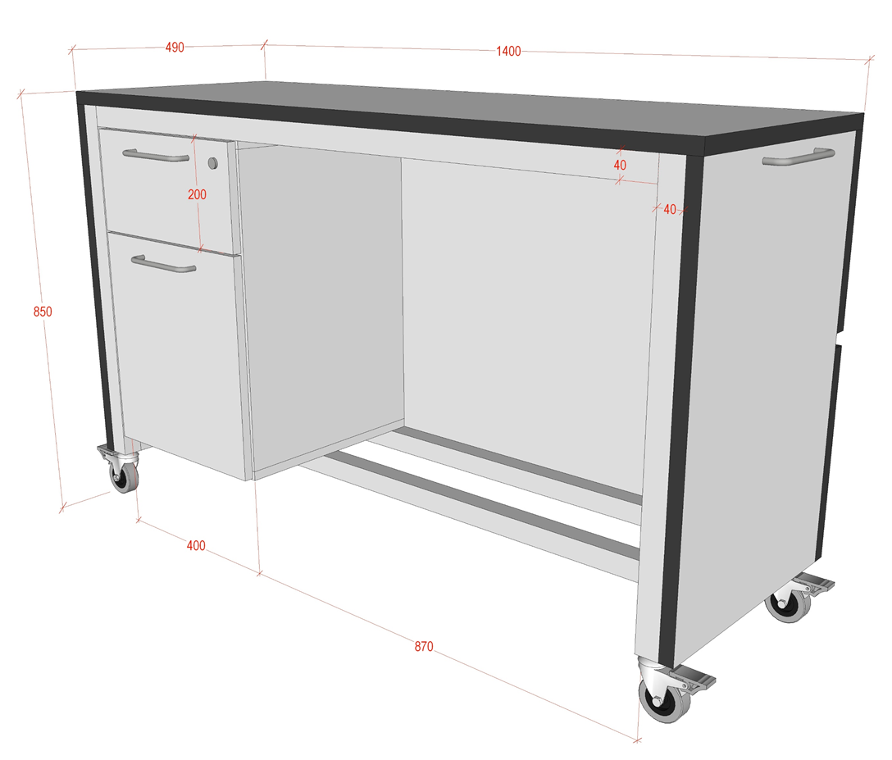 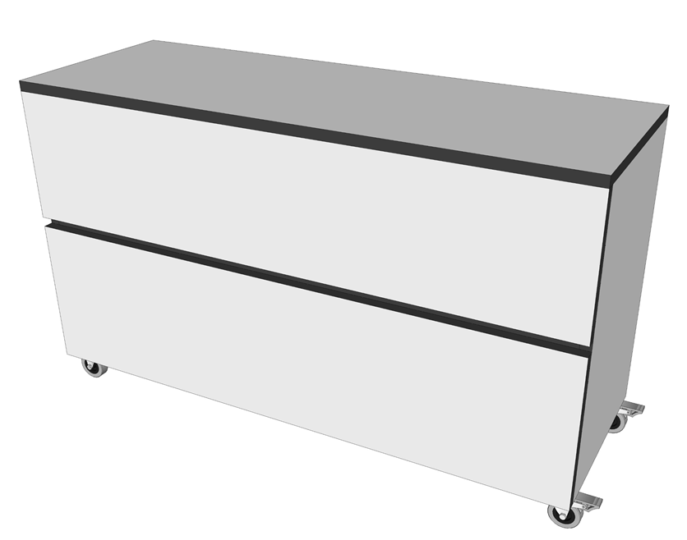 | 490x1400xH850mm | Mobīla garderobes lete uz riteņiem ar bremzi un papildus rokturi letes pārvietošanai. Letes fasādes un sānu virsmas apdare ir veidota no 18mm kokskaidu plāksnes ar 4mm biezu Fundermax lamināta pārklājumu FUNDER MAX (vai ekvivalenta), tonis pelēks. Letes virsma un sānu paneļi veido noslēgtu kontūru - taisnstūri. Dekors - pelēks, vienlaidu. Letes konstruktīvais skelets izbūvēts no kvadrātveida tērauda trubas 40 x 40 x 2 mm ar pulverkrāsas pārklājumu RAL 9006. Letes fasādes plakne ir izvirzīta par 10 mm ar horizontālu dekoratīvu dalījumu plaknes viduslīnijā. Lamināta un ABS apmalojuma dekoru (krāsu un rakstu) saskaņotar Pasūtītāju projekta realizācijas gaitā. Skapis ir aprīkotas ar divām atvilktnēm ar BLUMOTION pilnas izvilkšanas vadotnēm. Atvilktnes - slēdzamas. Lete ir paredzēta montēt ar ekscentriskā tipa savilcēm. Savilču muciņu vietām ir jābūt nosēgtām ar atbilstošu furnitūru. Fasādes, sānu priekša un plauktu priekšējās daļas aplīmēt ar 2mm ABS, augšas un vidējās virsmas sānus aplīmēt ar 0,6mm biezu ABS. Melamīna maliņa netiek pieļauta. Rokturis artikuls 103.836.06.128 ir 2 gb. un rokturis artikuls 103.836.06.320 ir 1gb. Skapis aprīkots ar četriem riteņiem ar bremzi, artikuls 00.770.570. | 1 |  | 1
2 | AG_2 | Darba krēsls ar paaugstinātu sēdītes daļu un metāla riņķi kāju atbalstam. | 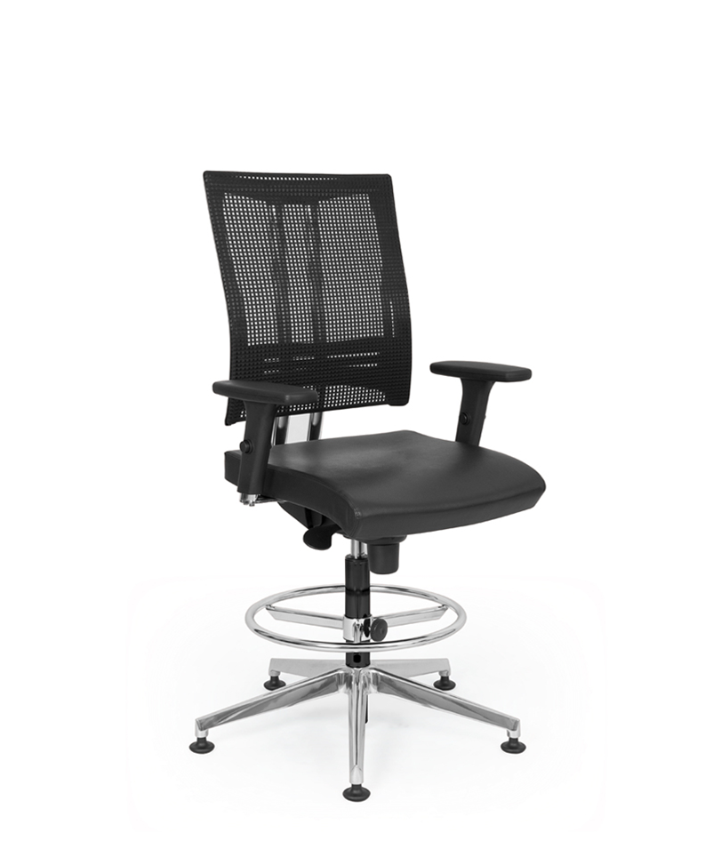 | Regulējams kopējais augstums: 1190-1450 mm • Regulējams sēdes augstums: 550-850mm • Sēdes platums 455mm • Sēdes dziļums 460mm. | Ergonomisks krēsls bez roku balstiem. Atzveltnes 20° un sēdekļa 11° sinhronizētā noliekšana. Atzveltnes un sēdekļa sinhtonizēta noliekšana 5 pozīcijās. Atzveltnes slīpuma spēka regulēšana. Sēdekļa augstuma regulēšana . Anti šoka funkcija atzveltnes virzes mehānismam. Muguradaļa: metāla caurules 35x20x2,00mm, plastikas rāmis, poliestera tīkls melnā krāsā. Kāju balstam regulējums augstums. 5 staru bāze melnā krāsā. Paš-bremzējoša/neslīdoša sistēma Ø50mm, paredzēta gan mīstam, gan cietam grīdas segumam. Auduma nodiluma izturība 100 000 cikliem (Martindale), svars 450g /m2. Piedāvāt 5 materiāla toņu. Sēdītes un muguriņas toni saskaņot ar Pasūtītāju. Krēslam paredzēt garantijas laiku - 5 (pieci) gadi. | 1 |  | 1
3 | AG_40 | Apmeklētāju krēsls 4-vietīgs |  | 2060x620xH450/830 | Rindu krēsls - četrvietīgs. Mugurdaļa un sēdīte - plastikāta, kājas un rāmis no metāla kavdrātveida caurules pārklāta ar pulverkrāsojumu. Korpuss izgatavots no tērauda cauruļveida rāmja un kājas, caurules izmērs 30x15x2mm. Tonis – melns. Kāju galus nosedz neslīdošas poliuretāna uzlikas - vienotas formas krēsla sēdīte un muguriņa, izgatavota no poliuretāna. Mugura vidusdaļā ar atkāpi no sēdes malas. Muguriņas aizmugurējā daļā ergonomiska noapaļota ribveda reljefa virsma. Sēdītes un muguriņas toni saskaņot ar Pasūtītāju. Krēslam paredzēt garantijas laiku - 5 (pieci) gadi. | 6 |  | 6
4 | AG_21 | Velkmes skapis, brīvstāvošs. | 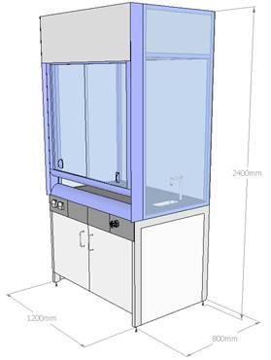 | 1200x800x2400 | Laboratorijas velkmes skapis ar panorāmas skatu. Darba virsma FunderMax Max Resistance2, virsmas biezums 19mm, testēta saskaņā ar standartu EN 438-4. Darba virsma gluda, tonid - gaiši pelēkā. Malas un stūri noapaļoti. Darba virsma bez porām un ar augstu ķīmisko izturību. Virsma izturīga pret ķimikālijām. Velkmes skapis aprīkots ar laboratorijām atbilstošu keramisko izlietni. Pie izlietnes darba virsmā iebūvēts aukstā ūdens maisītājs (materiāls – tērauds ar epoksīdsveķu pārklājumu RAL 7001), ūdens spiediena izturība 10 – bar, atbilst DIN EN 13792. Skaņas kontrole ūdens plūsmas laikā atbilst DIN 4109. Ūdens maisītāja cauruļu savienojuma uzgalis olīvu-tipa, atbilst DIN 12898; Velkmes skapja konstrukcija izgatavota no augstas kvalitātes tērauda formas rāmja, kurš pārklāts ar ķīmiski izturīgu pulverkrāsas pārklājumu; Logs aprīkots ar tērauda trosēm un atsvariem, kas nodrošina loga pretsvara sistēmu, līdz ar to priekšējo logu iespējams novietot jebkurā augstuma pozīcijā, pretsvaru sistēma atrodas velkmes skapja priekšējā panelī. Velkmes darba telpas sienas taisītas no 4mm bieza rūdītā stikla ar pārklājumu, sprādziena gadījumā stikls neveido lauskas. Velkmes skapis aprīkots ar apgaismojumu; Velkmes skapis aprīkots ar vadības bloku un ventilācijas izvadā integrētiem gaisa plūsmas mērīšanas sensoriem, kas nepārtraukti veic gaisa plūsmas mērījumus un nepietiekamas vai pārāk stipras gaisa plūsmas gadījumā dod vizuālu un/vai akustisku signālu. Vadības bloks priekšpusē aprīkots ar pieslēguma portu savienojumam ar datoru parametru pielāgošanai. Vadības bloks atrodas velkmes skapja priekšējā vertikālajā panelī; Zem darba virsmas, priekšējā servisa panelī uzstādītas divas elektrības rozetes 220V, 16A, IP54 klase; Zem darba virsmas izvietots piederumu uzglabāšanas skapis. Velkmes skapis aprīkots ar ventilatoru: Kanāla ventilators; Iebūvēti termokontakti, saskaņā ar EN 60335-2-80; Korpuss izgatavots no polipropilēna; Ventilators ar IP44 klasi; Maksimālā transportējamā gaisa temperat | 1 |  | 1
5 | AG_22 | Velkmes skapis ar iebūvētu izlietni un jaucējkrānu | 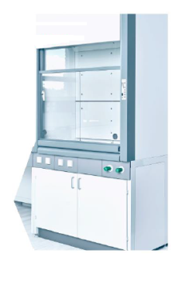 | 1200x900x2400 | Velkmes skapis atbilstoši EN 14175 standarta prasībām Darba virsma FunderMax Max Resistance2, virsmas biezums 19mm, testēta saskaņā ar standartu EN 438-4. Darba virsma gluda, gaiši pelēkā tonī. Malas un stūri noapaļoti. Darba virsma bez porām un augstu ķīmisko izturību. Virsma izturīga pret ķimikālijām. Darba virsma pa visu perimetru aprīkota ar 6mm augstu apmali FunderMax Max Resistance2. Darba virsmas augstums 900mm. Velkmes skapja konstrukcija izgatavota no augstas kvalitātes tērauda formas rāmja ar profilu 30x60x2mm, kurš pārklāts ar ķīmiski izturīgu pulverkrāsas pārklājumu. Logs aprīkots ar tērauda trosēm un atsvariem, kas nodrošina loga pretsvara sistēmu, līdz ar to priekšējo logu iespējams novietot jebkurā augstuma pozīcijā. Priekšējie vertikālie paneļi, kā arī loga rāmis taisīts no alumīnija ar ķīmiski izturīgu pulverkrāsas pārklājumu. Velkmes skapja darba telpas griestos ir sprādziena gadījumos spiedienu samazinošs vārsts; Velkmes skapis aprīkots ar papildus gaismu caurlaidīgu paneli labākai pārredzamībai. Velkmes skapis aprīkots ar apgaismojumu. Gaismeklis izvietots ārpus velkmes skapja darba telpas, norobežots no darba telpas ar gaismu caurlaidīgu paneli; Zem darba virsmas, priekšējā komunikāciju panelī uzstādītas 4 rozetes 220V, 16A, IP54 klase; Zem darba virsmas priekšējā komunikāciju paneļa materiāls 10mm bieza FunderMax Max Resistance2. Priekšējais komunikāciju panelis sadalīts vairākos vienādos paneļos, kurus pēc vajadzības var atsevišķi izņemt un aprīkot ar papildus komunikāciju komponentēm. Velkmes skapja darba telpas aizmugurējā sienā atrodas servisa durvis (durvju materiāls 4mm bieza kompakt plastmasa), ar kuru palīdzību ir iespējams viegli piekļūt pie komunikācijām (ūdens, elektrība, atsvari utt.), kas atrodas velkmes skapja aizmugurējā daļā. Servisa durvju vietā ir iespējams uzstādīt papildus izlietnes moduļus un komunikāciju komponentes. Servisa durvju izmērs vismaz 300x300mm. Velkmes skapis aprīkots ar vadības bloku un ventilācijas izvadā int | 1 |  | 1
 |  | Vertikālās žalūzijas komplekts | Vertikālo žalūziju mehānisms un vadība: • Sliedes profils – ekstrudēta alumīnija sakausējums, virsmas pārklājums – baltā krāsā; • Vertikālo žalūziju mehānisms aprīkots ar 89 vai 127mm auduma slejām un komplektāciju; • Vertikālo žalūziju atvēršanas virzieni norādīti tabulā. Manuāla vadība ar metāla ķēdi. Slejas var savilkt uz vienu vai otru žalūzijas pusi. Ar poliestera auklu veic žalūzijas atvēršanu /aizvēršanu. Auklas galā ir atsvars. Ar ķēdīti veic lameļu pagriešanu izvēlētā leņķī. Aukla un ķēdīte atrodas vienkopus labajā vai kreisajā žalūzijas pusē pēc Pasūtītāja izvēles; • Žalūziju auduma slejas apakšējā daļā jābūt ievietotam pelēkam plastmasas atsvaram, kas nodrošina auduma slejas nostiepumu; • Žalūziju auduma slejas plastmasas atsvari abās pusēs savstarpēji ir savienoti ar ķēdīti, kas nodrošina vienādu attālumu starp auduma slejām; • Žalūzija ir stiprināma pie sienas vai griestiem. • Kopšana ar mitru sūklīti. Vertikālo žalūziju audumi. Silkshade 7184 krāsa Cashmere FR. Ražotājvalsts materiāliem : Vācija. Audums nedegošs B1/C1/NFPA J01/M1* Svars 155g/kv.m Apēnošanas līmenis 5%. Matariāla biezums 0,38 mm. Pamatmateriāls : poliesters TREVIRA CS. Atspīduma kontrole 1 līmenis. Necaurspīdība naktī, nakts privātums 2 līmenis. Vizuālais kontakts 1.līmenis. Dienas gaismas – izmantošana 2.līmenis. Ugunsdrošajiem audumiem Pretendents iesniedz dokumentu, kas apstiprina tā atbilstību ugunsdrošības standartiem ar pievienotu tulkojumu, ja dokuments ir svešvalodā. APZĪMĒJUMI: Ķēdes novietojums: L - labā puse K - kreisā puse Atvēršanās virziens: A - virziens uz ķēdi B - virziens prom no ķēdes, C - virziens no centra uz abām pusēm. Veikt mērījumus objektā pirms ražošanas.
1 | AGZ1.L5-103 | Vertikālās žalūzijas komplekts |  | 1250x2250mm | LA | 2 |  | 2
2 | AGZ1.L5-110 | Vertikālās žalūzijas komplekts |  | 1250x2250mm | LA | 4 |  | 4
3 | AGZ1.L5-110A | Vertikālās žalūzijas komplekts |  | 1250x2250mm | LA | 1 |  | 1
4 | AGZ1.L5-111 | Vertikālās žalūzijas komplekts |  | 1250x2250mm | LA | 3 |  | 3
5 | AGZ1.L5-112 | Vertikālās žalūzijas komplekts |  | 1250x2250mm | LA | 4 |  | 4
6 | AGZ1.L5-113 | Vertikālās žalūzijas komplekts |  | 1250x2250mm | LA | 3 |  | 3
7 | AGZ1.L5-114 | Vertikālās žalūzijas komplekts |  | 1250x2250mm | LA | 2 |  | 2
8 | AGZ1.L5-114B | Vertikālās žalūzijas komplekts |  | 1250x2250mm | LA | 3 |  | 3
9 | AGZ1.L5-115 | Vertikālās žalūzijas komplekts |  | 1250x2250mm | LA | 2 |  | 2
10 | AGZ1.L5-118 | Vertikālās žalūzijas komplekts |  | 1250x2250mm | LA | 3 |  | 3
11 | AGZ1.L5-203 | Vertikālās žalūzijas komplekts |  | 1250x2250mm | LA | 2 |  | 2
12 | AGZ1.L5-209 | Vertikālās žalūzijas komplekts |  | 1250x2250mm | LA | 4 |  | 4
13 | AGZ1.L5-211 | Vertikālās žalūzijas komplekts |  | 1250x2250mm | LA | 4 |  | 4
14 | AGZ1.L5-212 | Vertikālās žalūzijas komplekts |  | 1250x2250mm | LA | 7 |  | 7
15 | AGZ1.L5-213 | Vertikālās žalūzijas komplekts |  | 1250x2250mm | LA | 5 |  | 5
16 | AGZ1.L5-214 | Vertikālās žalūzijas komplekts |  | 1250x2250mm | LA | 2 |  | 2
17 | AGZ1.L5-217 | Vertikālās žalūzijas komplekts |  | 1250x2250mm | LA | 4 |  | 4
18 | AGZ1.L5-303 | Vertikālās žalūzijas komplekts |  | 1250x2250mm | LA | 2 |  | 2
19 | AGZ1.L5-309 | Vertikālās žalūzijas komplekts |  | 1250x2250mm | LA | 1 |  | 1
20 | AGZ1.L5-310 | Vertikālās žalūzijas komplekts |  | 1250x2250mm | LA | 4 |  | 4
21 | AGZ1.L5-312 | Vertikālās žalūzijas komplekts |  | 1250x2250mm | LA | 3 |  | 3
22 | AGZ1.L5-313 | Vertikālās žalūzijas komplekts |  | 1250x2250mm | LA | 4 |  | 4
23 | AGZ1.L5-314 | Vertikālās žalūzijas komplekts |  | 1250x2250mm | LA | 3 |  | 3
24 | AGZ1.L5-315 | Vertikālās žalūzijas komplekts |  | 1250x2250mm | LA | 5 |  | 5
25 | AGZ1.L5-318 | Vertikālās žalūzijas komplekts |  | 1250x2250mm | LA | 3 |  | 3
26 | AGZ1.L5-319 | Vertikālās žalūzijas komplekts |  | 1250x2250mm | LA | 3 |  | 3
27 | AGZ1.L5-320 | Vertikālās žalūzijas komplekts |  | 1250x2250mm | LA | 1 |  | 1
 |  | Rullo žalūzijas komplekts | Rullo žalūziju mehānisms: • Rullo žalūzijas caurulei jābūt 25mm - 40mm diametrā; • Rullo žalūzijas caurulei jābūt izgatavotai no izturīga metāla, metālu sakausējuma; • Žalūziju darbināšanu veic ar PVC ķēdītes palīdzību. Ķēdīte žalūzijas paceļ vai nolaiž vajadzīgajā augstumā; • Atvēršanas vadība var atrasties labajā vai kreisajā pusē, pēc Pasūtītāja izvēles; • Gadījumā, ja nepieciešams blakus likt vairākas žalūzijas, tad atstatums starp divām blakus esošām rullo žalūzijām nevar būt lielāks par 10 mm; • Rullo auduma apakšējā daļā jābūt iestrādātam atsvaram auduma nospriegošanai; • Rullo žalūzijas stiprināmas pie sienas, pie griestiem vai logu ailēs, saskaņā ar Pasūtītāja izvēli. • Kopšana ar mitru sūklīti. Rullo žalūziju audums - Silkhade B/O 7184 Cashmere. • Pamatmateriāls 1005 poliesters TREVIRA CS – aptumšojošs. Auduma svars EN 12127 280-360 g/kv.m. Auduma biezums EN ISO 5084 0,40 mm. • Caurspīdības līmenis 0%. Liesmu slāpējošs - kategorija B1/C1. Gaismas noturība materiālam – loga pusē EN ISO 105-B02. Materiāla elastība EN ISO 3934-1. • Atspīduma kontrole 4. līmenis. Necaurspīdība naktī, nakts privātums 4. līmenis. • Rullo žalūzijām elektro motori SONESSE 40 IO 3/30, 230V. Klusais elektromotors ar integrēto radio uztvērēju 50 dBA; 30 apgr./min. Ražotājs SOMFY. • Katrā telpā rullo žalūziju elektro motoru vadības pults 1 gab. uz sienas un 1 gab. pārnēsājamā SMOOVE ORIGIN IO PURE. SITUO 5 IO PURE , 4+1 radio kanāls, baterija. Ražotājs SOMFY. Pretendents iesniedz dokumentu, kas apstiprina tā atbilstību standartiem ar pievienotu tulkojumu, ja dokuments ir svešvalodā. VĒRŠANĀS APZĪMĒJUMI: R - uz augšu RE- uz augšu ar elektrisko vadību Veikt mērījumus objektā pirms ražošanas.
1 | AGZ1.L5-110-RE | Rullo žalūziju komplekts ar elektro vadību |  | 1250x2250mm | RE | 4 |  | 4
2 | AGZ1.L5-111-RE | Rullo žalūziju komplekts ar elektro vadību |  | 1250x2250mm | RE | 3 |  | 3
3 | AGZ1.L5-112-RE | Rullo žalūziju komplekts ar elektro vadību |  | 1250x2250mm | RE | 4 |  | 4
4 | AGZ1.L5-113-RE | Rullo žalūziju komplekts ar elektro vadību |  | 1250x2250mm | RE | 3 |  | 3
5 | AGZ1.L5-212-RE | Rullo žalūziju komplekts ar elektro vadību |  | 1250x2250mm | RE | 7 |  | 7
6 | AGZ1.L5-315-RE | Rullo žalūziju komplekts ar elektro vadību |  | 1250x2250mm | RE | 5 |  | 5
7 | AGZ1.L5-118-R | Rullo žalūzijas komplekts |  | 1250x2250mm | R | 3 |  | 3
8 | AGZ1.L5-209-R | Rullo žalūzijas komplekts |  | 1250x2250mm | R | 4 |  | 4
9 | AGZ1.L5-217-R | Rullo žalūzijas komplekts |  | 1250x2250mm | R | 4 |  | 4
Kopsumma bez PVN 21%:
PVN 21%:
Kopsumma ar PVN 21%:

